策略分析
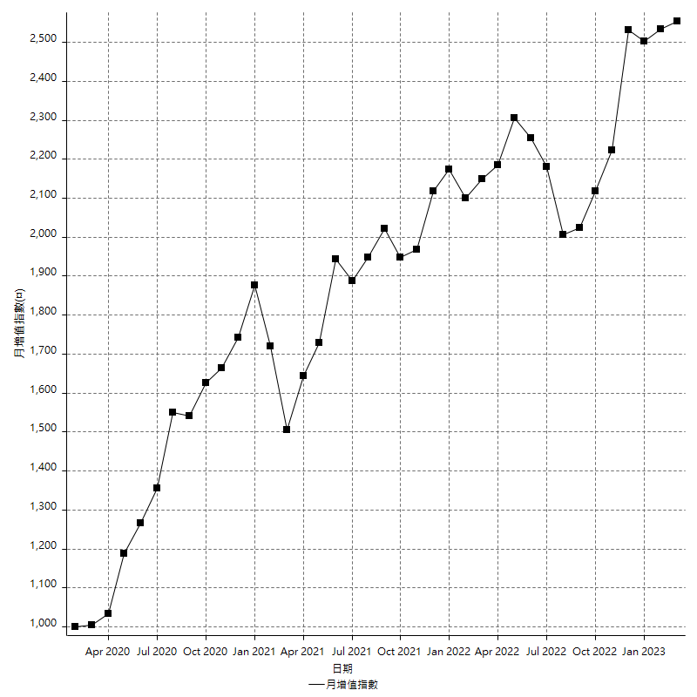
策略績效總結果

 | 所有交易 | 多單 | 空單
淨利 | 308600 | 5200 | 303400
毛利 | 1265200 | 13600 | 1251600
毛損 | -956600 | -8400 | -948200
調整後淨利 | 130766.85413 | -16800 | 126711.11473
調整後毛利 | 1175058.2324 | 0 | 1162200
調整後毛損 | -1044291.3782 | -16800 | -1035488.8853
特定淨利 | -163800 | -8400 | -155400
特定毛利 | 792800 | 0 | 792800
特定毛損 | -956600 | -8400 | -948200
帳戶所需金額 | 82600 | 8400 | 74200
帳戶報酬 | 373.60774818 | 61.904761905 | 408.89487871
初始資本報酬 | 154.3 | 2.6 | 151.7
最大策略虧損 | -86200 | -12400 | -80600
最大策略虧損 (%) | -22.962173681 | -6.2 | -20.724560469
最大平倉交易虧損 | -82600 | -8400 | -74200
最大平倉交易虧損 (%) | -22.00319659 | -4.2 | -19.765583378
最大的策略虧損報酬 | 3.5800464037 | 0.40625 | 3.7642679901
獲利因子 | 1.3226008781 | 1.619047619 | 1.3199746889
調整獲利因子 | 1.1252206586 | 0 | 1.1223683967
特定獲利因子 | -0.8287685553 | 0 | -0.83611052521
最大持有契約數量 | 1 | 1 | 1
滑價支付 | 54400 | 800 | 53600
佣金支付 | 0 | 0 | 0
未平倉部位損益 | n/a | n/a | n/a
年報酬率 | 50.09572651 | 0.8441276016 | 49.251598909
月報酬率 | 4.1746438759 | 0.0703439668 | 4.1042999091
買進持有績效 | 71211.34461 | 6008.6950879 | 71211.34461
平均月報酬 | 8121.0526316
月報酬的標準差 | 21171.553555

績效比率

成長潛力比(Upside Potential Ratio) | 40.186009483
夏普比率 | 0.43951085232
索丁諾比率 | 0.68852630412
Fouse 比率 | 0.022678325992
Calmar 比率 | 0.0057008830022
Sterling 比率 | 0.0019551649512
淨利/最大損失百分比 | 3673.8095238
淨利/最大交易績效拉回百分比 | 3857.5
淨利/最大策略績效拉回百分比 | 358.00464037
特定淨利/最大損失百分比 | -1950
特定淨利/最大交易績效拉回百分比 | -2047.5
特定淨利/最大策略績效拉回百分比 | -190.02320186
調整後淨利/最大損失百分比 | 1556.7482634
調整後淨利/最大交易績效拉回百分比 | 1634.5856766
調整後淨利/最大策略績效拉回百分比 | 151.70168693

時間分析

交易期間 | 3 Yrs, 1 Mth, 3 Dys, 11 Mins
策略在市場的時間 | 9 Dys, 6 Hrs, 12 Mins
策略在市場的時間百分比 | 0.82295737498
最長的持平期間 | 28 Dys, 18 Hrs, 2 Mins
最大獲利日期 | 2021-05-19
最大虧損日期 | 2020-02-12
最大策略虧損日期 | 2/24/21
最大平倉交易虧損日期 | 3/3/21

詳細權益曲線

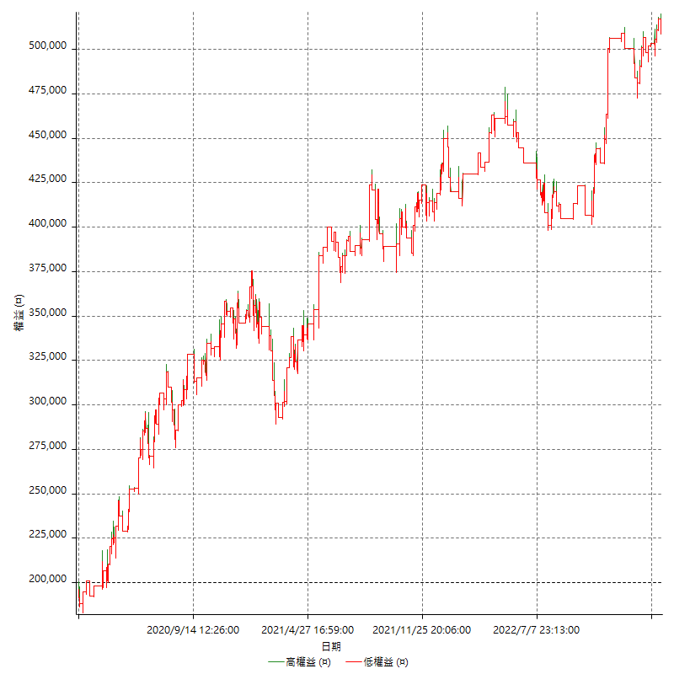

詳細權益曲線及績效拉回

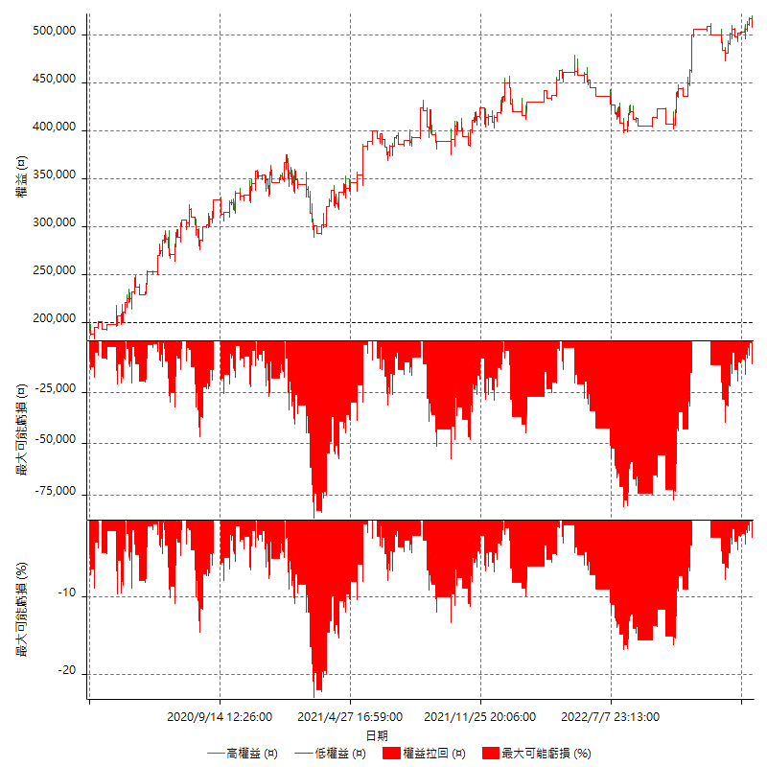

多單詳細權益曲線

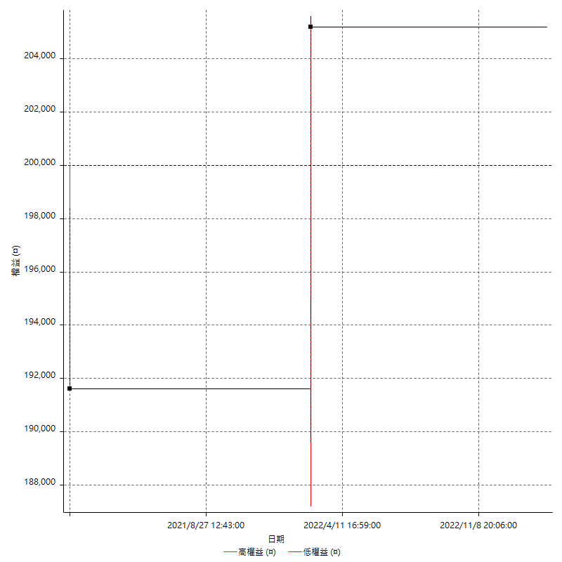

空單詳細權益曲線

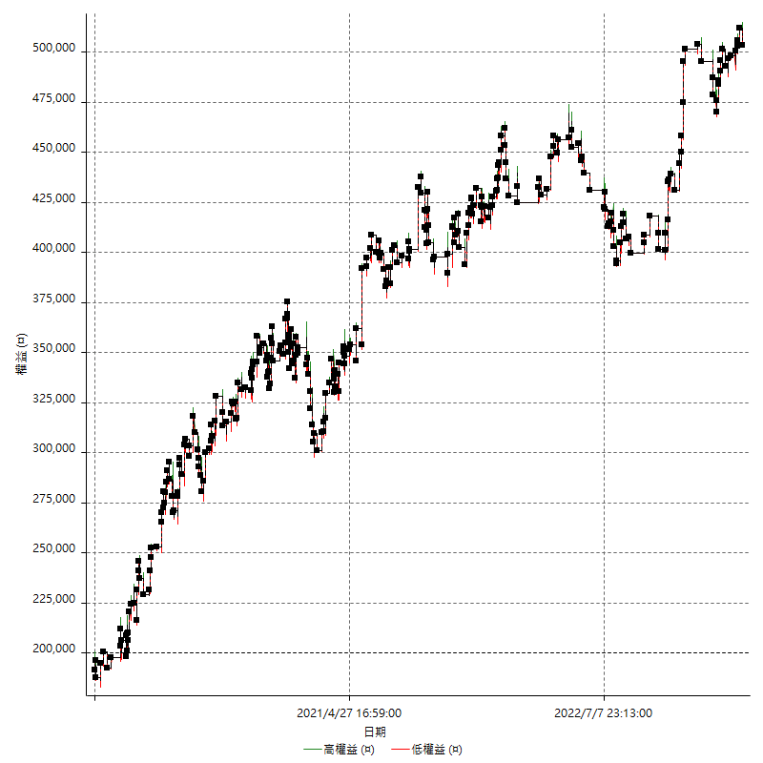

權益增加 & 拉回

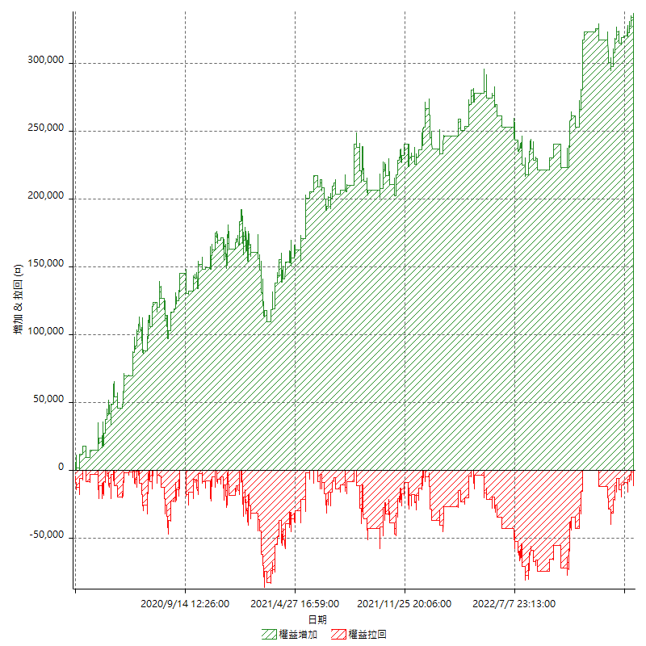

權益增加 & 拉回(%)

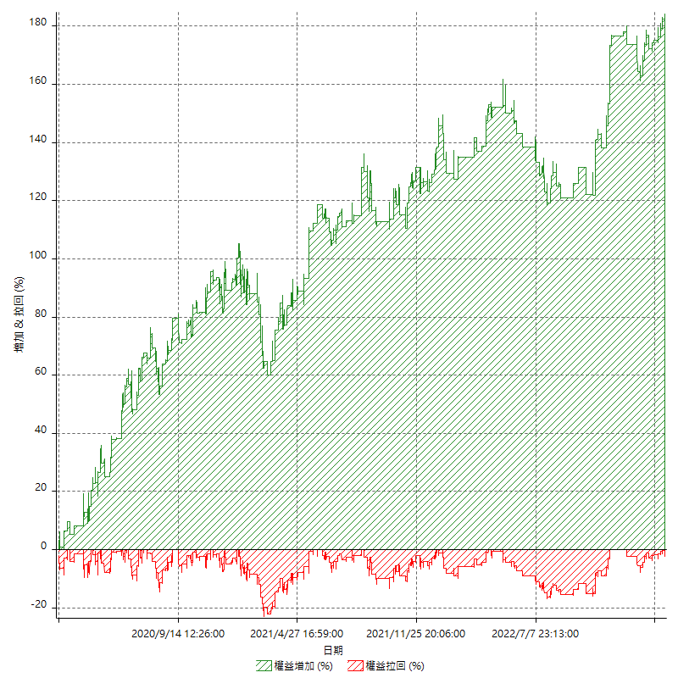

平倉權益曲線

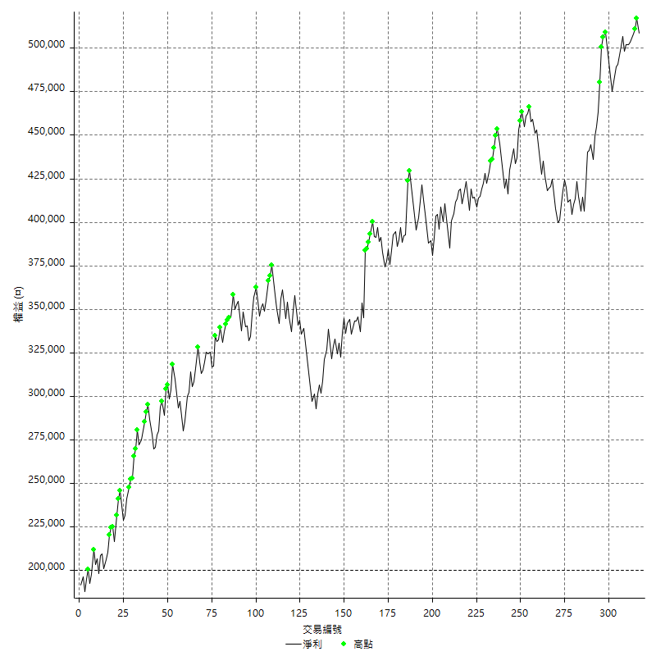

平倉權益曲線及績效拉回

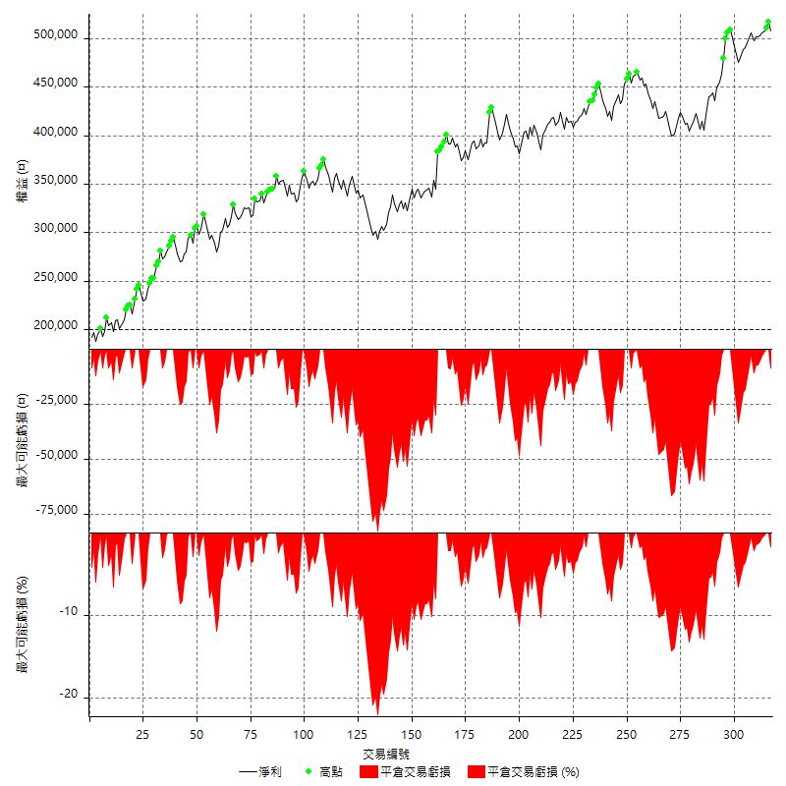

買進持有績效



月增值指數

交易分析
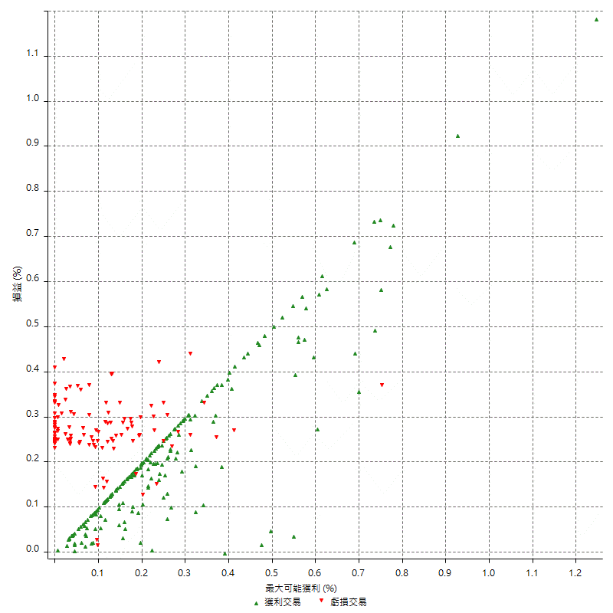
總交易分析

 | 所有交易 | 多單 | 空單
交易總次數 | 317 | 2 | 315
未平倉交易總數量 | 0 | 0 | 0
獲利交易次數 | 197 | 1 | 196
虧損交易次數 | 119 | 1 | 118
勝率 | 62.14511041 | 50 | 62.222222222
平均交易(獲利 & 虧損) | 973.50157729 | 2600 | 963.17460317
平均獲利交易 | 6422.3350254 | 13600 | 6385.7142857
平均虧損交易 | -8038.6554622 | -8400 | -8035.5932203
平均獲利/平均虧損 比率 | -0.7989314949 | 1.619047619 | -0.79467863923
最大的交易獲利 | 38400 | 13600 | 38400
最大的交易虧損 | -8400 | -8400 | -8400
平倉交易的平均K棒數 | 3.3 | 5 | 3.3
獲利平倉交易的平均K棒數 | 3.2 | 8 | 3.2
虧損平倉交易的平均K棒數 | 3.3 | 2 | 3.3
平倉交易間的平均K棒數 | 8 | n/a | 8
獲利平倉交易間的平均K棒數 | 262.7 | 52383 | 264.1
虧損平倉交易間的平均K棒數 | 437 | 52389 | 440.7

極端交易

 | 全部 | 正 | 負
1 Std. Deviation of Avg. Trade | 8154.0890987 | 5192.528839 | 1337.4089067
平均交易金額 +1標準差 | 9127.590676 | 11614.863864 | -6701.2465555
平均交易金額 -1標準差 | -7180.5875214 | 1229.8061863 | -9376.0643689
極端交易次數 | 30 | 30 | 0
極端交易損益比 |  | 472400

最大獲利/最大虧損

 | 最大可能獲利 | 最大可能虧損
最大值 | 40400 | -8000
最大值日期 | 2021-05-19 | 2020-02-12
平均值 | 5858.6750789 | -4776.6561514
最大值 (%) | 1.2462981244 | -0.4158004158
最大值 (%) 日期 | 2021-05-19 | 2020-03-26
平均值 (%) | 0.20271655444 | -0.16284541277
1標準差 | 5300.8682844 | 2987.6259867
平均交易金額 +1標準差 | 11159.543363 | -1789.0301647
平均交易金額 -1標準差 | 557.8067945 | -7764.2821381

交易序列分析

Z值 | 0.042063146713
信賴界限 | 0.033552448747
策略精確預期 | 973.50157729
最大連續獲利交易次數 | 8
最大連續虧損交易次數 | 5
最大連續獲利金額 | 73000
最大連續虧損金額 | -42000
最大連續獲利 (%) | 22.620087336
最大連續虧損 (%) | -12.389380531

交易序列統計量

連續獲利 | 序列編號 | 序列的平均獲利 | 下筆交易的平均虧損
1 | 26 | 5784.6153846 | -8192.3076923
2 | 18 | 6888.8888889 | -7666.6666667
3 | 10 | 6486.6666667 | -7620
4 | 10 | 7110 | -7140
5 | 5 | 5936 | -7880
6 | 3 | 5322.2222222 | -8400
7 | 2 | 6557.1428571 | -8400
8 | 1 | 6475 | -8400
連續虧損 | 序列編號 | 序列的平均虧損 | 下筆交易的平均獲利
1 | 49 | -7808.1632653 | 6775.5102041
2 | 15 | -7933.3333333 | 5893.3333333
3 | 5 | -8400 | 5880
4 | 5 | -8400 | 6600
5 | 1 | -8400 | 4200

總交易

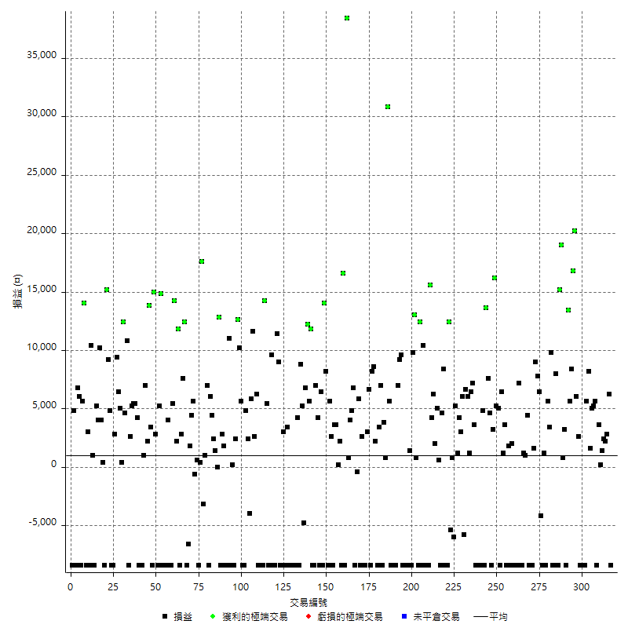

獲利交易

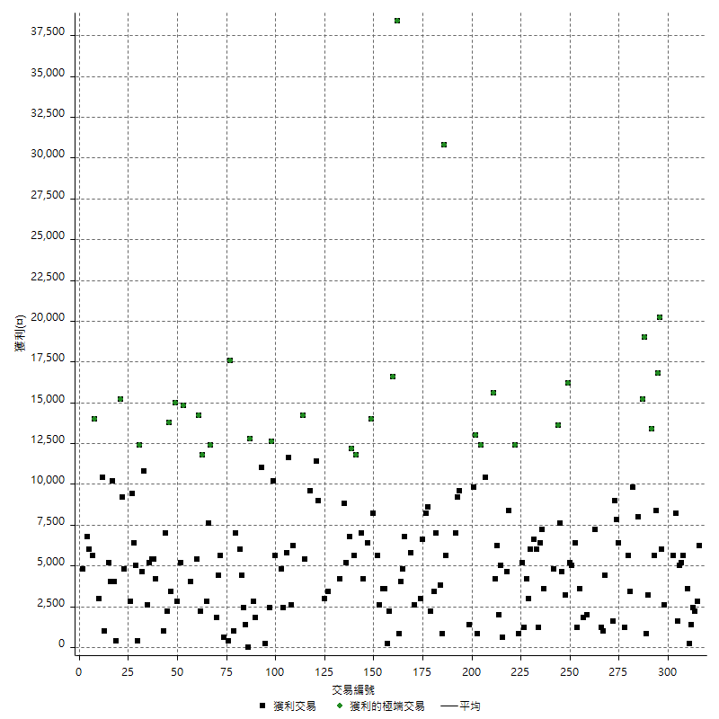

虧損交易

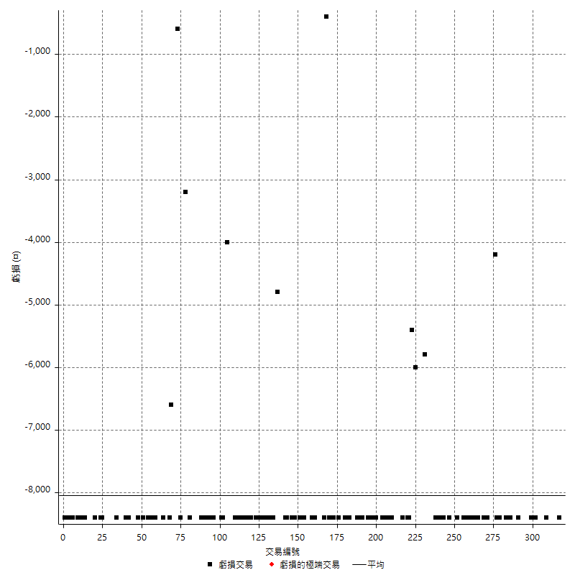

最大可能虧損

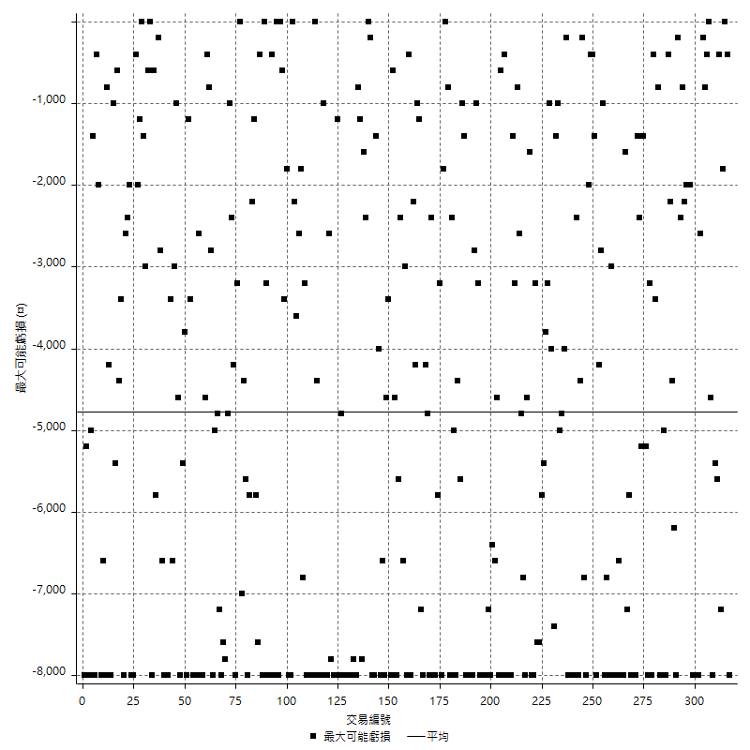

虧損的損益

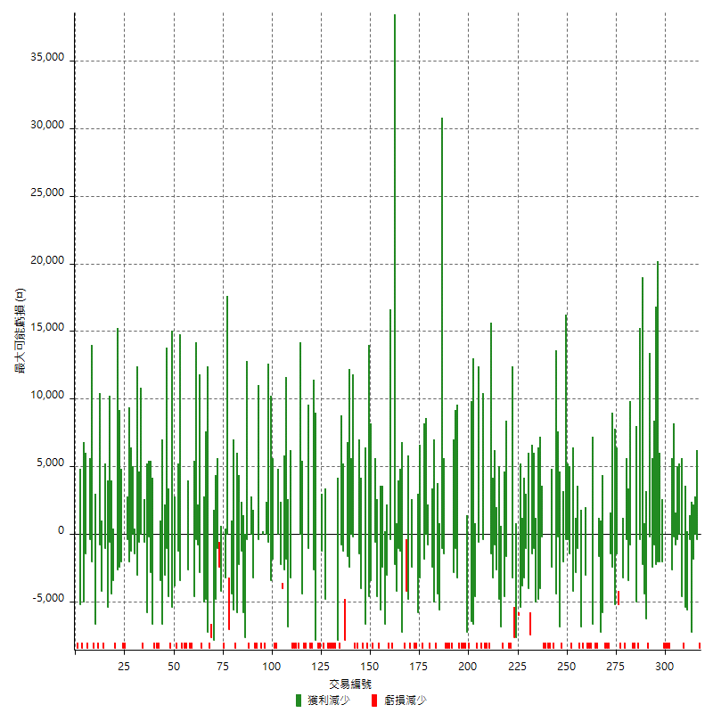

最大虧損幅度

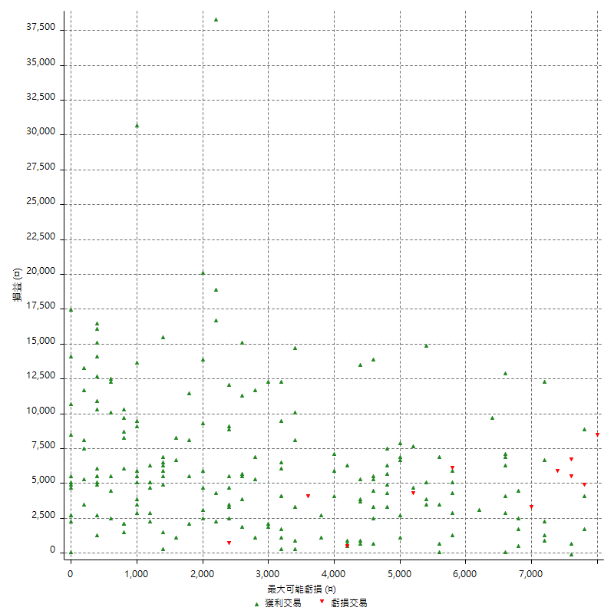

最大虧損幅度 (%)

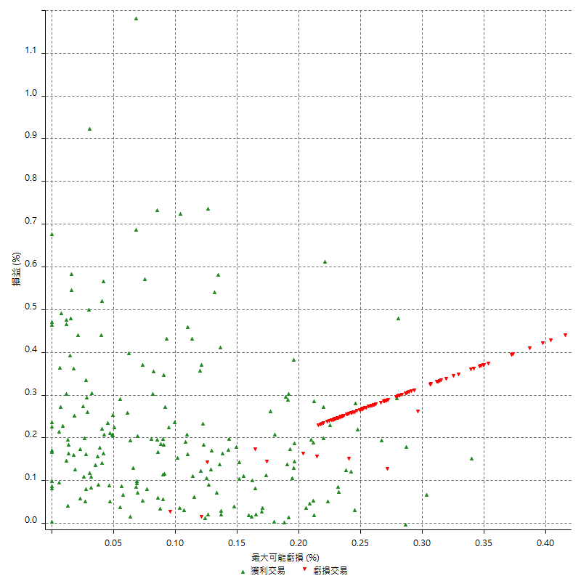

最大可能獲利

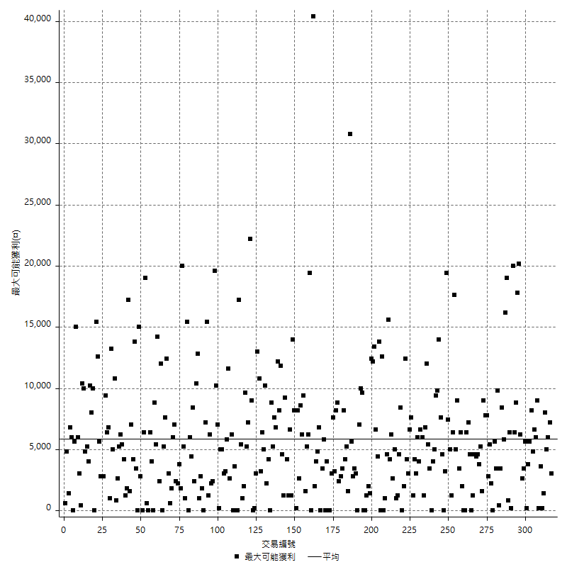

獲利的損益

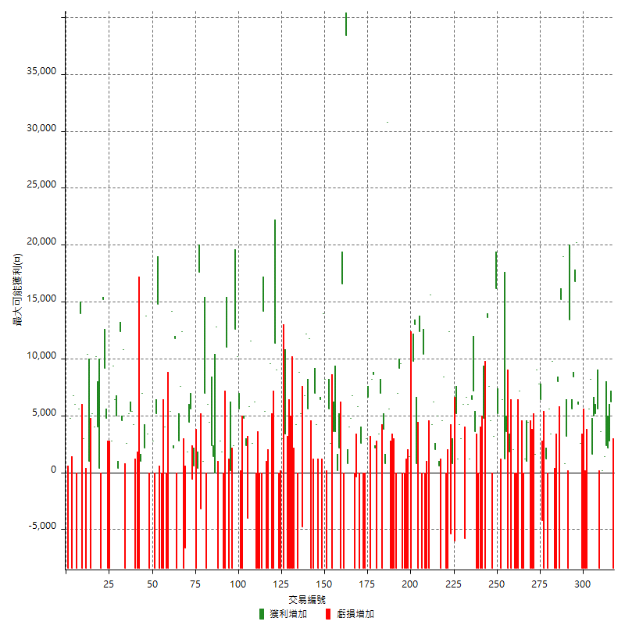

最大獲利幅度

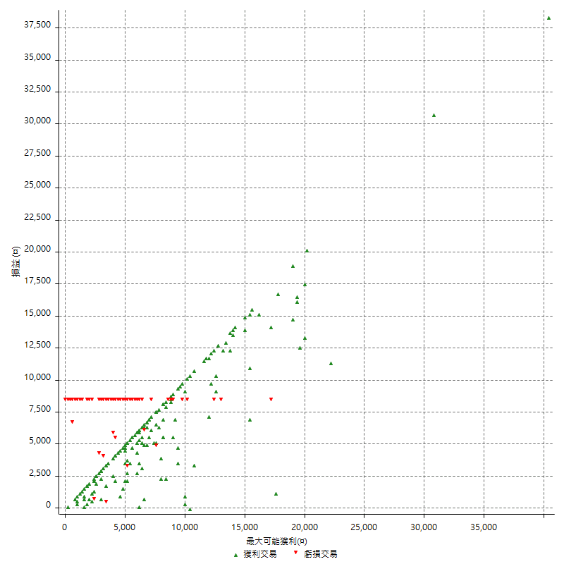

最大獲利幅度 (%)

週期性分析
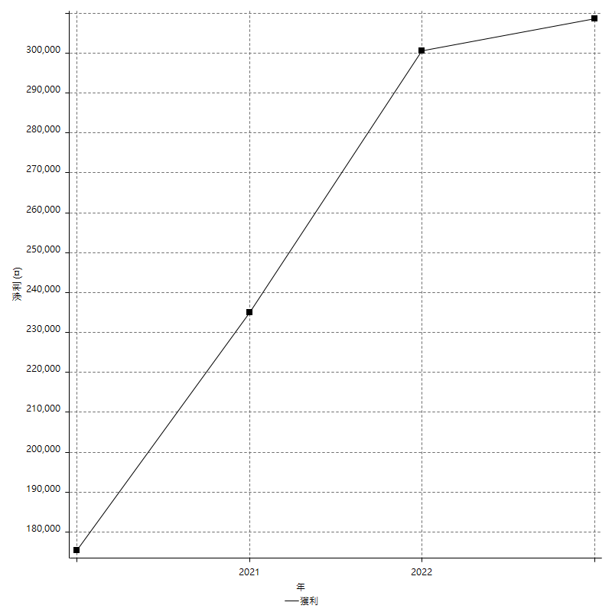
Daily Period Analysis

期間 | 獲利(¤) | 獲利(%) | 毛利 | 毛損 | 交易次數 | 勝率
2023-03-07 | -8400 | -1.6247582205 | 0 | -8400 | 1 | 0
2023-03-02 | 6200 | 1.2137823023 | 6200 | 0 | 1 | 100
2023-02-24 | 5000 | 0.988533017 | 5000 | 0 | 2 | 100
2023-02-21 | 2400 | 0.47675804529 | 2400 | 0 | 1 | 100
2023-02-14 | 1400 | 0.27888446215 | 1400 | 0 | 1 | 100
2023-02-09 | 3800 | 0.76274588519 | 3800 | 0 | 2 | 100
2023-02-03 | -8400 | -1.6581129096 | 0 | -8400 | 1 | 0
2023-01-31 | 5600 | 1.1177644711 | 5600 | 0 | 1 | 100
2023-01-17 | 10200 | 2.0782396088 | 10200 | 0 | 2 | 100
2023-01-13 | 9800 | 2.0374220374 | 9800 | 0 | 2 | 100
2023-01-10 | -2800 | -0.57875155023 | 5600 | -8400 | 2 | 50
2023-01-04 | -16800 | -3.3559728326 | 0 | -16800 | 2 | 0
2022-12-15 | -8400 | -1.6502946955 | 0 | -8400 | 1 | 0
2022-12-09 | 2600 | 0.51342812006 | 2600 | 0 | 1 | 100
2022-11-18 | 6000 | 1.1990407674 | 6000 | 0 | 1 | 100
2022-11-16 | 37000 | 7.9844626672 | 37000 | 0 | 2 | 100
2022-11-14 | 14000 | 3.1152647975 | 14000 | 0 | 2 | 100
2022-11-10 | 13400 | 3.0733944954 | 13400 | 0 | 1 | 100
2022-11-02 | -8400 | -1.8901890189 | 0 | -8400 | 1 | 0
2022-10-26 | 3200 | 0.72529465095 | 3200 | 0 | 1 | 100
2022-10-24 | 800 | 0.18165304269 | 800 | 0 | 1 | 100
2022-10-21 | 34200 | 8.4194977843 | 34200 | 0 | 2 | 100
2022-10-18 | -400 | -0.098376783079 | 8000 | -8400 | 2 | 50
2022-10-05 | -16800 | -3.9678790742 | 0 | -16800 | 2 | 0
2022-09-21 | 9800 | 2.3694390716 | 9800 | 0 | 1 | 100
2022-09-13 | 9000 | 2.2244191794 | 9000 | 0 | 2 | 100
2022-08-19 | -8400 | -2.0338983051 | 0 | -8400 | 1 | 0
2022-08-17 | 1200 | 0.29140359398 | 1200 | 0 | 1 | 100
2022-08-12 | -8400 | -1.9990480723 | 0 | -8400 | 1 | 0
2022-08-08 | 2200 | 0.52631578947 | 6400 | -4200 | 2 | 50
2022-08-04 | 7800 | 1.9015114578 | 7800 | 0 | 1 | 100
2022-08-03 | 9000 | 2.2432701894 | 9000 | 0 | 1 | 100
2022-07-28 | -6800 | -1.6666666667 | 1600 | -8400 | 2 | 50
2022-07-22 | -16800 | -3.9548022599 | 0 | -16800 | 2 | 0
2022-07-20 | 4400 | 1.0466222645 | 4400 | 0 | 1 | 100
2022-07-19 | 1000 | 0.23843586075 | 1000 | 0 | 1 | 100
2022-07-15 | 1200 | 0.28694404591 | 1200 | 0 | 1 | 100
2022-07-14 | -8400 | -1.9690576653 | 0 | -8400 | 1 | 0
2022-07-08 | -1200 | -0.28050490884 | 7200 | -8400 | 2 | 50
2022-07-07 | -8400 | -1.9257221458 | 0 | -8400 | 1 | 0
2022-06-15 | -8400 | -1.8893387314 | 0 | -8400 | 1 | 0
2022-06-06 | -8400 | -1.8543046358 | 0 | -8400 | 1 | 0
2022-06-01 | 2000 | 0.44345898004 | 2000 | 0 | 1 | 100
2022-05-31 | -8400 | -1.8284719199 | 0 | -8400 | 1 | 0
2022-05-26 | 1800 | 0.39335664336 | 1800 | 0 | 1 | 100
2022-05-16 | -4800 | -1.0380622837 | 3600 | -8400 | 2 | 50
2022-05-11 | 1200 | 0.26019080659 | 1200 | 0 | 1 | 100
2022-04-21 | 6400 | 1.4072119613 | 6400 | 0 | 1 | 100
2022-04-20 | -8400 | -1.8134715026 | 0 | -8400 | 1 | 0
2022-04-14 | 10200 | 2.2516556291 | 10200 | 0 | 2 | 100
2022-04-11 | 16200 | 3.7087912088 | 16200 | 0 | 1 | 100
2022-03-31 | 3200 | 0.73800738007 | 3200 | 0 | 1 | 100
2022-03-23 | -8400 | -1.9004524887 | 0 | -8400 | 1 | 0
2022-03-18 | 12200 | 2.8385295486 | 12200 | 0 | 2 | 100
2022-02-17 | 13600 | 3.267659779 | 13600 | 0 | 1 | 100
2022-02-10 | -3600 | -0.85755121486 | 4800 | -8400 | 2 | 50
2022-01-18 | -8400 | -1.9617001401 | 0 | -8400 | 1 | 0
2022-01-13 | -16800 | -3.7752808989 | 0 | -16800 | 2 | 0
2022-01-12 | -4800 | -1.0671409515 | 3600 | -8400 | 2 | 50
2022-01-05 | 13600 | 3.1178358551 | 13600 | 0 | 2 | 100
2022-01-03 | 1200 | 0.27586206897 | 1200 | 0 | 1 | 100
2021-12-30 | 12600 | 2.9829545455 | 12600 | 0 | 2 | 100
2021-12-29 | 200 | 0.047370914259 | 6000 | -5800 | 2 | 50
2021-12-28 | 3000 | 0.71564885496 | 3000 | 0 | 1 | 100
2021-12-22 | 5400 | 1.3049782504 | 5400 | 0 | 2 | 100
2021-12-17 | 5200 | 1.272638277 | 5200 | 0 | 1 | 100
2021-12-15 | -6000 | -1.4471780029 | 0 | -6000 | 1 | 0
2021-12-08 | 800 | 0.19333011116 | 800 | 0 | 1 | 100
2021-12-03 | 7000 | 1.720747296 | 12400 | -5400 | 2 | 50
2021-12-02 | -16800 | -3.9660056657 | 0 | -16800 | 2 | 0
2021-11-25 | 8400 | 2.0231213873 | 8400 | 0 | 1 | 100
2021-11-19 | 4600 | 1.1203117389 | 4600 | 0 | 1 | 100
2021-11-18 | -8400 | -2.0047732697 | 0 | -8400 | 1 | 0
2021-11-17 | 5600 | 1.3546202225 | 5600 | 0 | 2 | 100
2021-11-16 | 2000 | 0.48614487117 | 2000 | 0 | 1 | 100
2021-11-12 | 10400 | 2.5935162095 | 10400 | 0 | 2 | 100
2021-11-10 | 15600 | 4.0477426051 | 15600 | 0 | 1 | 100
2021-11-08 | -8400 | -2.1330624683 | 0 | -8400 | 1 | 0
2021-10-28 | -8400 | -2.0885131775 | 0 | -8400 | 1 | 0
2021-10-27 | 2000 | 0.49975012494 | 10400 | -8400 | 2 | 50
2021-10-21 | -8400 | -2.0558002937 | 0 | -8400 | 1 | 0
2021-10-20 | 4000 | 0.98863074642 | 12400 | -8400 | 2 | 50
2021-10-18 | 13800 | 3.5312180143 | 13800 | 0 | 2 | 100
2021-10-08 | 1400 | 0.35952747817 | 9800 | -8400 | 2 | 50
2021-09-14 | 1400 | 0.36082474227 | 1400 | 0 | 1 | 100
2021-09-13 | -8400 | -2.1190716448 | 0 | -8400 | 1 | 0
2021-09-06 | -16800 | -4.0658276864 | 0 | -16800 | 2 | 0
2021-09-03 | -8400 | -1.9924098672 | 0 | -8400 | 1 | 0
2021-09-02 | 18800 | 4.6673286991 | 18800 | 0 | 2 | 100
2021-09-01 | -1400 | -0.34636318654 | 7000 | -8400 | 2 | 50
2021-08-30 | -16800 | -3.9904988124 | 0 | -16800 | 2 | 0
2021-08-24 | -2800 | -0.66068900425 | 5600 | -8400 | 2 | 50
2021-08-19 | 30800 | 7.8371501272 | 30800 | 0 | 1 | 100
2021-08-05 | 4600 | 1.184346035 | 4600 | 0 | 2 | 100
2021-08-03 | -1400 | -0.35915854284 | 7000 | -8400 | 2 | 50
2021-07-23 | 3400 | 0.87991718427 | 3400 | 0 | 1 | 100
2021-07-15 | -8400 | -2.1276595745 | 0 | -8400 | 1 | 0
2021-07-12 | 2200 | 0.56036678553 | 2200 | 0 | 1 | 100
2021-07-08 | 8600 | 2.2395833333 | 8600 | 0 | 1 | 100
2021-07-06 | -200 | -0.052056220718 | 8200 | -8400 | 2 | 50
2021-07-01 | 6600 | 1.7478813559 | 6600 | 0 | 1 | 100
2021-06-29 | 3000 | 0.80085424453 | 3000 | 0 | 1 | 100
2021-06-28 | -8400 | -2.1932114883 | 0 | -8400 | 1 | 0
2021-06-24 | -8400 | -2.1461420542 | 0 | -8400 | 1 | 0
2021-06-18 | -5800 | -1.4602215509 | 2600 | -8400 | 2 | 50
2021-06-16 | 5400 | 1.3782542113 | 5800 | -400 | 2 | 50
2021-06-10 | -8400 | -2.0989505247 | 0 | -8400 | 1 | 0
2021-06-02 | 11600 | 2.9850746269 | 11600 | 0 | 2 | 100
2021-05-26 | 4800 | 1.2506513809 | 4800 | 0 | 2 | 100
2021-05-19 | 30000 | 8.4793668739 | 38400 | -8400 | 2 | 50
2021-05-10 | 8200 | 2.3726851852 | 16600 | -8400 | 2 | 50
2021-04-28 | 2200 | 0.64065230052 | 2200 | 0 | 1 | 100
2021-04-27 | 3800 | 1.1189634865 | 3800 | 0 | 2 | 100
2021-04-20 | -4800 | -1.393728223 | 3600 | -8400 | 2 | 50
2021-04-19 | 8200 | 2.4390243902 | 8200 | 0 | 2 | 100
2021-04-16 | -200 | -0.059453032105 | 8200 | -8400 | 2 | 50
2021-04-09 | 5600 | 1.6928657799 | 14000 | -8400 | 2 | 50
2021-04-08 | 6400 | 1.9728729963 | 6400 | 0 | 1 | 100
2021-04-01 | -4200 | -1.2781497261 | 4200 | -8400 | 2 | 50
2021-03-31 | 7000 | 2.1766169154 | 7000 | 0 | 1 | 100
2021-03-30 | -16800 | -4.9645390071 | 0 | -16800 | 2 | 0
2021-03-25 | 11800 | 3.6129822413 | 11800 | 0 | 1 | 100
2021-03-23 | 5600 | 1.7445482866 | 5600 | 0 | 1 | 100
2021-03-17 | 19000 | 6.2913907285 | 19000 | 0 | 2 | 100
2021-03-12 | 400 | 0.13262599469 | 5200 | -4800 | 2 | 50
2021-03-10 | 8800 | 3.0054644809 | 8800 | 0 | 1 | 100
2021-03-03 | -8400 | -2.7888446215 | 0 | -8400 | 1 | 0
2021-02-24 | 4200 | 1.4141414141 | 4200 | 0 | 1 | 100
2021-02-23 | -8400 | -2.7504911591 | 0 | -8400 | 1 | 0
2021-02-22 | -8400 | -2.6768642447 | 0 | -8400 | 1 | 0
2021-02-18 | -16800 | -5.0816696915 | 0 | -16800 | 2 | 0
2021-02-05 | -8400 | -2.4778761062 | 0 | -8400 | 1 | 0
2021-02-03 | -5000 | -1.4534883721 | 3400 | -8400 | 2 | 50
2021-01-20 | -5400 | -1.5455065827 | 3000 | -8400 | 2 | 50
2021-01-18 | -8400 | -2.3476802683 | 0 | -8400 | 1 | 0
2021-01-15 | 20400 | 6.0462359218 | 20400 | 0 | 2 | 100
2021-01-14 | -8400 | -2.4291497976 | 0 | -8400 | 1 | 0
2021-01-12 | 1200 | 0.34822983169 | 9600 | -8400 | 2 | 50
2021-01-11 | -8400 | -2.3796033994 | 0 | -8400 | 1 | 0
2021-01-08 | -3000 | -0.84269662921 | 5400 | -8400 | 2 | 50
2021-01-06 | 5800 | 1.6561964592 | 14200 | -8400 | 2 | 50
2021-01-05 | -16800 | -4.5776566757 | 0 | -16800 | 2 | 0
2021-01-04 | -8400 | -2.2376132126 | 0 | -8400 | 1 | 0
2020-12-31 | 8800 | 2.400436443 | 8800 | 0 | 2 | 100
2020-12-29 | 17400 | 4.9828178694 | 17400 | 0 | 2 | 100
2020-12-25 | -4000 | -1.1325028313 | 0 | -4000 | 1 | 0
2020-12-22 | 2400 | 0.68415051311 | 2400 | 0 | 1 | 100
2020-12-21 | 4800 | 1.387283237 | 4800 | 0 | 1 | 100
2020-12-09 | -8400 | -2.3702031603 | 0 | -8400 | 1 | 0
2020-12-08 | -2800 | -0.78387458007 | 5600 | -8400 | 2 | 50
2020-12-07 | 22800 | 6.8181818182 | 22800 | 0 | 2 | 100
2020-12-04 | 2400 | 0.72289156627 | 2400 | 0 | 1 | 100
2020-12-03 | -8400 | -2.4676850764 | 0 | -8400 | 1 | 0
2020-12-02 | -8200 | -2.3522662077 | 200 | -8400 | 2 | 50
2020-11-30 | 2600 | 0.75144508671 | 11000 | -8400 | 2 | 50
2020-11-27 | -8400 | -2.3702031603 | 0 | -8400 | 1 | 0
2020-11-24 | 1800 | 0.51049347703 | 1800 | 0 | 1 | 100
2020-11-17 | -5600 | -1.5633724176 | 2800 | -8400 | 2 | 50
2020-11-12 | 12800 | 3.7058482918 | 12800 | 0 | 2 | 50
2020-11-06 | 3800 | 1.112412178 | 3800 | 0 | 2 | 100
2020-11-05 | 10400 | 3.1400966184 | 10400 | 0 | 2 | 100
2020-11-04 | -1400 | -0.42092603728 | 7000 | -8400 | 2 | 50
2020-10-26 | 1000 | 0.3015681544 | 1000 | 0 | 1 | 100
2020-10-20 | -3200 | -0.95579450418 | 0 | -3200 | 1 | 0
2020-10-13 | 17600 | 5.5485498108 | 17600 | 0 | 1 | 100
2020-10-12 | 400 | 0.12626262626 | 400 | 0 | 1 | 100
2020-10-08 | -8400 | -2.5830258303 | 0 | -8400 | 1 | 0
2020-10-07 | 600 | 0.18484288355 | 600 | 0 | 1 | 100
2020-10-05 | -600 | -0.18450184502 | 0 | -600 | 1 | 0
2020-09-29 | 10000 | 3.1725888325 | 10000 | 0 | 2 | 100
2020-09-21 | 1800 | 0.57434588385 | 1800 | 0 | 1 | 100
2020-09-15 | -15000 | -4.5676004872 | 0 | -15000 | 2 | 0
2020-09-03 | 12400 | 3.9240506329 | 12400 | 0 | 1 | 100
2020-09-02 | 7600 | 2.4643320363 | 7600 | 0 | 1 | 100
2020-08-27 | 2800 | 0.91623036649 | 2800 | 0 | 1 | 100
2020-08-26 | 3400 | 1.1250827267 | 11800 | -8400 | 2 | 50
2020-08-24 | 2200 | 0.73333333333 | 2200 | 0 | 1 | 100
2020-08-18 | 14200 | 4.9685094472 | 14200 | 0 | 1 | 100
2020-08-13 | 5400 | 1.9258202568 | 5400 | 0 | 1 | 100
2020-08-11 | -8400 | -2.9085872576 | 0 | -8400 | 1 | 0
2020-08-10 | -8400 | -2.8263795424 | 0 | -8400 | 1 | 0
2020-08-06 | -4400 | -1.4588859416 | 4000 | -8400 | 2 | 50
2020-08-05 | -8400 | -2.7096774194 | 0 | -8400 | 1 | 0
2020-07-30 | -8400 | -2.6381909548 | 0 | -8400 | 1 | 0
2020-07-28 | 14800 | 4.8748353096 | 14800 | 0 | 1 | 100
2020-07-22 | -3200 | -1.0430247718 | 5200 | -8400 | 2 | 50
2020-07-15 | 2800 | 0.92105263158 | 2800 | 0 | 1 | 100
2020-07-14 | 15000 | 5.1903114187 | 15000 | 0 | 1 | 100
2020-07-09 | -8400 | -2.8244788164 | 0 | -8400 | 1 | 0
2020-07-07 | 17200 | 6.1384725196 | 17200 | 0 | 2 | 100
2020-07-03 | 9200 | 3.3948339483 | 9200 | 0 | 2 | 100
2020-06-24 | 1000 | 0.37037037037 | 1000 | 0 | 1 | 100
2020-06-23 | -8400 | -3.0172413793 | 0 | -8400 | 1 | 0
2020-06-22 | -8400 | -2.9288702929 | 0 | -8400 | 1 | 0
2020-06-17 | -4200 | -1.4432989691 | 4200 | -8400 | 2 | 50
2020-06-15 | 5400 | 1.8907563025 | 5400 | 0 | 1 | 100
2020-06-11 | 10600 | 3.8545454545 | 10600 | 0 | 2 | 100
2020-06-09 | 2600 | 0.95447870778 | 2600 | 0 | 1 | 100
2020-06-08 | 2400 | 0.88888888889 | 10800 | -8400 | 2 | 50
2020-06-04 | 17000 | 6.7193675889 | 17000 | 0 | 2 | 100
2020-05-27 | 400 | 0.15835312747 | 400 | 0 | 1 | 100
2020-05-19 | 11400 | 4.7263681592 | 11400 | 0 | 2 | 100
2020-05-18 | 9400 | 4.0552200173 | 9400 | 0 | 1 | 100
2020-05-15 | 2800 | 1.2227074236 | 2800 | 0 | 1 | 100
2020-05-06 | -8400 | -3.5383319292 | 0 | -8400 | 1 | 0
2020-04-29 | -8400 | -3.4174125305 | 0 | -8400 | 1 | 0
2020-04-28 | 14000 | 6.0396893874 | 14000 | 0 | 2 | 100
2020-04-23 | 6800 | 3.0222222222 | 15200 | -8400 | 2 | 50
2020-04-20 | 400 | 0.17809439003 | 400 | 0 | 1 | 100
2020-04-15 | 4000 | 1.8132366274 | 4000 | 0 | 1 | 100
2020-04-13 | 10200 | 4.8479087452 | 10200 | 0 | 1 | 100
2020-04-09 | 9200 | 4.5725646123 | 9200 | 0 | 2 | 100
2020-04-08 | -7400 | -3.5474592522 | 1000 | -8400 | 2 | 50
2020-04-07 | 2000 | 0.96805421104 | 10400 | -8400 | 2 | 50
2020-03-27 | 3000 | 1.4734774067 | 3000 | 0 | 1 | 100
2020-03-26 | 5600 | 2.8282828283 | 14000 | -8400 | 2 | 50
2020-03-11 | 5600 | 2.9106029106 | 5600 | 0 | 1 | 100
2020-03-04 | -8400 | -4.1832669323 | 0 | -8400 | 1 | 0
2020-02-26 | 6000 | 3.0800821355 | 6000 | 0 | 1 | 100
2020-02-20 | 6800 | 3.6170212766 | 6800 | 0 | 1 | 100
2020-02-13 | -3600 | -1.878914405 | 4800 | -8400 | 2 | 50
2020-02-12 | -8400 | -4.2 | 0 | -8400 | 1 | 0

Daily Rolling Period Analysis

期間 | 獲利(¤) | 獲利(%) | 毛利 | 毛損 | 交易次數 | 勝率
當日 - 2023/3/7 | -8400 | -0.30764723117 | 0 | -8400 | 1 | 0
2023/3/6 - 2023/3/7 | -8400 | -0.30764723117 | 0 | -8400 | 1 | 0
2023/3/5 - 2023/3/7 | -8400 | -0.30764723117 | 0 | -8400 | 1 | 0
2023/3/4 - 2023/3/7 | -8400 | -0.30764723117 | 0 | -8400 | 1 | 0
2023/3/3 - 2023/3/7 | -8400 | -0.30764723117 | 0 | -8400 | 1 | 0
2023/3/2 - 2023/3/7 | -2200 | -0.080941869021 | 6200 | -8400 | 2 | 50
2023/3/1 - 2023/3/7 | -2200 | -0.080941869021 | 6200 | -8400 | 2 | 50
2023/2/28 - 2023/3/7 | -2200 | -0.080941869021 | 6200 | -8400 | 2 | 50
2023/2/27 - 2023/3/7 | -2200 | -0.080941869021 | 6200 | -8400 | 2 | 50
2023/2/26 - 2023/3/7 | -2200 | -0.080941869021 | 6200 | -8400 | 2 | 50
2023/2/25 - 2023/3/7 | -2200 | -0.080941869021 | 6200 | -8400 | 2 | 50
2023/2/24 - 2023/3/7 | 2800 | 0.10339734121 | 11200 | -8400 | 4 | 75
2023/2/23 - 2023/3/7 | 2800 | 0.10339734121 | 11200 | -8400 | 4 | 75
2023/2/22 - 2023/3/7 | 2800 | 0.10339734121 | 11200 | -8400 | 4 | 75
2023/2/21 - 2023/3/7 | 5200 | 0.19236460491 | 13600 | -8400 | 5 | 80
2023/2/20 - 2023/3/7 | 5200 | 0.19236460491 | 13600 | -8400 | 5 | 80
2023/2/19 - 2023/3/7 | 5200 | 0.19236460491 | 13600 | -8400 | 5 | 80
2023/2/18 - 2023/3/7 | 5200 | 0.19236460491 | 13600 | -8400 | 5 | 80
2023/2/17 - 2023/3/7 | 5200 | 0.19236460491 | 13600 | -8400 | 5 | 80
2023/2/16 - 2023/3/7 | 5200 | 0.19236460491 | 13600 | -8400 | 5 | 80
2023/2/15 - 2023/3/7 | 5200 | 0.19236460491 | 13600 | -8400 | 5 | 80
2023/2/14 - 2023/3/7 | 6600 | 0.24440823582 | 15000 | -8400 | 6 | 83.333333333
2023/2/13 - 2023/3/7 | 6600 | 0.24440823582 | 15000 | -8400 | 6 | 83.333333333
2023/2/12 - 2023/3/7 | 6600 | 0.24440823582 | 15000 | -8400 | 6 | 83.333333333
2023/2/11 - 2023/3/7 | 6600 | 0.24440823582 | 15000 | -8400 | 6 | 83.333333333
2023/2/10 - 2023/3/7 | 6600 | 0.24440823582 | 15000 | -8400 | 6 | 83.333333333
2023/2/9 - 2023/3/7 | 10400 | 0.3862150921 | 18800 | -8400 | 8 | 87.5
2023/2/8 - 2023/3/7 | 10400 | 0.3862150921 | 18800 | -8400 | 8 | 87.5
2023/2/7 - 2023/3/7 | 10400 | 0.3862150921 | 18800 | -8400 | 8 | 87.5
2023/2/6 - 2023/3/7 | 10400 | 0.3862150921 | 18800 | -8400 | 8 | 87.5
2023/2/5 - 2023/3/7 | 10400 | 0.3862150921 | 18800 | -8400 | 8 | 87.5
2023/2/4 - 2023/3/7 | 10400 | 0.3862150921 | 18800 | -8400 | 8 | 87.5
2023/2/3 - 2023/3/7 | 2000 | 0.074272133096 | 18800 | -16800 | 9 | 77.777777778
2023/2/2 - 2023/3/7 | 2000 | 0.074272133096 | 18800 | -16800 | 9 | 77.777777778
2023/2/1 - 2023/3/7 | 2000 | 0.074272133096 | 18800 | -16800 | 9 | 77.777777778
2023/1/31 - 2023/3/7 | 7600 | 0.28341288783 | 24400 | -16800 | 10 | 80
2023/1/30 - 2023/3/7 | 7600 | 0.28341288783 | 24400 | -16800 | 10 | 80
2023/1/29 - 2023/3/7 | 7600 | 0.28341288783 | 24400 | -16800 | 10 | 80
2023/1/28 - 2023/3/7 | 7600 | 0.28341288783 | 24400 | -16800 | 10 | 80
2023/1/27 - 2023/3/7 | 7600 | 0.28341288783 | 24400 | -16800 | 10 | 80
2023/1/26 - 2023/3/7 | 7600 | 0.28341288783 | 24400 | -16800 | 10 | 80
2023/1/25 - 2023/3/7 | 7600 | 0.28341288783 | 24400 | -16800 | 10 | 80
2023/1/24 - 2023/3/7 | 7600 | 0.28341288783 | 24400 | -16800 | 10 | 80
2023/1/23 - 2023/3/7 | 7600 | 0.28341288783 | 24400 | -16800 | 10 | 80
2023/1/22 - 2023/3/7 | 7600 | 0.28341288783 | 24400 | -16800 | 10 | 80
2023/1/21 - 2023/3/7 | 7600 | 0.28341288783 | 24400 | -16800 | 10 | 80
2023/1/20 - 2023/3/7 | 7600 | 0.28341288783 | 24400 | -16800 | 10 | 80
2023/1/19 - 2023/3/7 | 7600 | 0.28341288783 | 24400 | -16800 | 10 | 80
2023/1/18 - 2023/3/7 | 7600 | 0.28341288783 | 24400 | -16800 | 10 | 80
2023/1/17 - 2023/3/7 | 17800 | 0.66887118593 | 34600 | -16800 | 12 | 83.333333333
2023/1/16 - 2023/3/7 | 17800 | 0.66887118593 | 34600 | -16800 | 12 | 83.333333333
2023/1/15 - 2023/3/7 | 17800 | 0.66887118593 | 34600 | -16800 | 12 | 83.333333333
2023/1/14 - 2023/3/7 | 17800 | 0.66887118593 | 34600 | -16800 | 12 | 83.333333333
2023/1/13 - 2023/3/7 | 27600 | 1.0448213204 | 44400 | -16800 | 14 | 85.714285714
2023/1/12 - 2023/3/7 | 27600 | 1.0448213204 | 44400 | -16800 | 14 | 85.714285714
2023/1/11 - 2023/3/7 | 27600 | 1.0448213204 | 44400 | -16800 | 14 | 85.714285714
2023/1/10 - 2023/3/7 | 24800 | 0.94282238443 | 50000 | -25200 | 16 | 81.25
2023/1/9 - 2023/3/7 | 24800 | 0.94282238443 | 50000 | -25200 | 16 | 81.25
2023/1/8 - 2023/3/7 | 24800 | 0.94282238443 | 50000 | -25200 | 16 | 81.25
2023/1/7 - 2023/3/7 | 24800 | 0.94282238443 | 50000 | -25200 | 16 | 81.25
2023/1/6 - 2023/3/7 | 24800 | 0.94282238443 | 50000 | -25200 | 16 | 81.25
2023/1/5 - 2023/3/7 | 24800 | 0.94282238443 | 50000 | -25200 | 16 | 81.25
2023/1/4 - 2023/3/7 | 8000 | 0.30413625304 | 50000 | -42000 | 18 | 72.222222222
2023/1/3 - 2023/3/7 | 8000 | 0.30413625304 | 50000 | -42000 | 18 | 72.222222222
2023/1/2 - 2023/3/7 | 8000 | 0.30413625304 | 50000 | -42000 | 18 | 72.222222222
2023/1/1 - 2023/3/7 | 8000 | 0.30413625304 | 50000 | -42000 | 18 | 72.222222222
2022/12/31 - 2023/3/7 | 8000 | 0.30413625304 | 50000 | -42000 | 18 | 72.222222222
2022/12/30 - 2023/3/7 | 8000 | 0.30413625304 | 50000 | -42000 | 18 | 72.222222222
2022/12/29 - 2023/3/7 | 8000 | 0.30413625304 | 50000 | -42000 | 18 | 72.222222222
2022/12/28 - 2023/3/7 | 8000 | 0.30413625304 | 50000 | -42000 | 18 | 72.222222222
2022/12/27 - 2023/3/7 | 8000 | 0.30413625304 | 50000 | -42000 | 18 | 72.222222222
2022/12/26 - 2023/3/7 | 8000 | 0.30413625304 | 50000 | -42000 | 18 | 72.222222222
2022/12/25 - 2023/3/7 | 8000 | 0.30413625304 | 50000 | -42000 | 18 | 72.222222222
2022/12/24 - 2023/3/7 | 8000 | 0.30413625304 | 50000 | -42000 | 18 | 72.222222222
2022/12/23 - 2023/3/7 | 8000 | 0.30413625304 | 50000 | -42000 | 18 | 72.222222222
2022/12/22 - 2023/3/7 | 8000 | 0.30413625304 | 50000 | -42000 | 18 | 72.222222222
2022/12/21 - 2023/3/7 | 8000 | 0.30413625304 | 50000 | -42000 | 18 | 72.222222222
2022/12/20 - 2023/3/7 | 8000 | 0.30413625304 | 50000 | -42000 | 18 | 72.222222222
2022/12/19 - 2023/3/7 | 8000 | 0.30413625304 | 50000 | -42000 | 18 | 72.222222222
2022/12/18 - 2023/3/7 | 8000 | 0.30413625304 | 50000 | -42000 | 18 | 72.222222222
2022/12/17 - 2023/3/7 | 8000 | 0.30413625304 | 50000 | -42000 | 18 | 72.222222222
2022/12/16 - 2023/3/7 | 8000 | 0.30413625304 | 50000 | -42000 | 18 | 72.222222222
2022/12/15 - 2023/3/7 | -400 | -0.015206812652 | 50000 | -50400 | 19 | 68.421052632
2022/12/14 - 2023/3/7 | -400 | -0.015206812652 | 50000 | -50400 | 19 | 68.421052632
2022/12/13 - 2023/3/7 | -400 | -0.015206812652 | 50000 | -50400 | 19 | 68.421052632
2022/12/12 - 2023/3/7 | -400 | -0.015206812652 | 50000 | -50400 | 19 | 68.421052632
2022/12/11 - 2023/3/7 | -400 | -0.015206812652 | 50000 | -50400 | 19 | 68.421052632
2022/12/10 - 2023/3/7 | -400 | -0.015206812652 | 50000 | -50400 | 19 | 68.421052632
2022/12/9 - 2023/3/7 | 2200 | 0.083803138808 | 52600 | -50400 | 20 | 70
2022/12/8 - 2023/3/7 | 2200 | 0.083803138808 | 52600 | -50400 | 20 | 70
2022/12/7 - 2023/3/7 | 2200 | 0.083803138808 | 52600 | -50400 | 20 | 70
2022/12/6 - 2023/3/7 | 2200 | 0.083803138808 | 52600 | -50400 | 20 | 70
2022/12/5 - 2023/3/7 | 2200 | 0.083803138808 | 52600 | -50400 | 20 | 70
2022/12/4 - 2023/3/7 | 2200 | 0.083803138808 | 52600 | -50400 | 20 | 70
2022/12/3 - 2023/3/7 | 2200 | 0.083803138808 | 52600 | -50400 | 20 | 70
2022/12/2 - 2023/3/7 | 2200 | 0.083803138808 | 52600 | -50400 | 20 | 70
2022/12/1 - 2023/3/7 | 2200 | 0.083803138808 | 52600 | -50400 | 20 | 70
2022/11/30 - 2023/3/7 | 2200 | 0.083803138808 | 52600 | -50400 | 20 | 70
2022/11/29 - 2023/3/7 | 2200 | 0.083803138808 | 52600 | -50400 | 20 | 70
2022/11/28 - 2023/3/7 | 2200 | 0.083803138808 | 52600 | -50400 | 20 | 70
2022/11/27 - 2023/3/7 | 2200 | 0.083803138808 | 52600 | -50400 | 20 | 70
2022/11/26 - 2023/3/7 | 2200 | 0.083803138808 | 52600 | -50400 | 20 | 70
2022/11/25 - 2023/3/7 | 2200 | 0.083803138808 | 52600 | -50400 | 20 | 70
2022/11/24 - 2023/3/7 | 2200 | 0.083803138808 | 52600 | -50400 | 20 | 70
2022/11/23 - 2023/3/7 | 2200 | 0.083803138808 | 52600 | -50400 | 20 | 70
2022/11/22 - 2023/3/7 | 2200 | 0.083803138808 | 52600 | -50400 | 20 | 70
2022/11/21 - 2023/3/7 | 2200 | 0.083803138808 | 52600 | -50400 | 20 | 70
2022/11/20 - 2023/3/7 | 2200 | 0.083803138808 | 52600 | -50400 | 20 | 70
2022/11/19 - 2023/3/7 | 2200 | 0.083803138808 | 52600 | -50400 | 20 | 70
2022/11/18 - 2023/3/7 | 8200 | 0.31379151998 | 58600 | -50400 | 21 | 71.428571429
2022/11/17 - 2023/3/7 | 8200 | 0.31379151998 | 58600 | -50400 | 21 | 71.428571429
2022/11/16 - 2023/3/7 | 45200 | 1.7800882168 | 95600 | -50400 | 23 | 73.913043478
2022/11/15 - 2023/3/7 | 45200 | 1.7800882168 | 95600 | -50400 | 23 | 73.913043478
2022/11/14 - 2023/3/7 | 59200 | 2.3574386747 | 109600 | -50400 | 25 | 76
2022/11/13 - 2023/3/7 | 59200 | 2.3574386747 | 109600 | -50400 | 25 | 76
2022/11/12 - 2023/3/7 | 59200 | 2.3574386747 | 109600 | -50400 | 25 | 76
2022/11/11 - 2023/3/7 | 59200 | 2.3574386747 | 109600 | -50400 | 25 | 76
2022/11/10 - 2023/3/7 | 72600 | 2.9222347448 | 123000 | -50400 | 26 | 76.923076923
2022/11/9 - 2023/3/7 | 72600 | 2.9222347448 | 123000 | -50400 | 26 | 76.923076923
2022/11/8 - 2023/3/7 | 72600 | 2.9222347448 | 123000 | -50400 | 26 | 76.923076923
2022/11/7 - 2023/3/7 | 72600 | 2.9222347448 | 123000 | -50400 | 26 | 76.923076923
2022/11/6 - 2023/3/7 | 72600 | 2.9222347448 | 123000 | -50400 | 26 | 76.923076923
2022/11/5 - 2023/3/7 | 72600 | 2.9222347448 | 123000 | -50400 | 26 | 76.923076923
2022/11/4 - 2023/3/7 | 72600 | 2.9222347448 | 123000 | -50400 | 26 | 76.923076923
2022/11/3 - 2023/3/7 | 72600 | 2.9222347448 | 123000 | -50400 | 26 | 76.923076923
2022/11/2 - 2023/3/7 | 64200 | 2.5841249396 | 123000 | -58800 | 27 | 74.074074074
2022/11/1 - 2023/3/7 | 64200 | 2.5841249396 | 123000 | -58800 | 27 | 74.074074074
2022/10/31 - 2023/3/7 | 64200 | 2.5841249396 | 123000 | -58800 | 27 | 74.074074074
2022/10/30 - 2023/3/7 | 64200 | 2.5841249396 | 123000 | -58800 | 27 | 74.074074074
2022/10/29 - 2023/3/7 | 64200 | 2.5841249396 | 123000 | -58800 | 27 | 74.074074074
2022/10/28 - 2023/3/7 | 64200 | 2.5841249396 | 123000 | -58800 | 27 | 74.074074074
2022/10/27 - 2023/3/7 | 64200 | 2.5841249396 | 123000 | -58800 | 27 | 74.074074074
2022/10/26 - 2023/3/7 | 67400 | 2.7199354318 | 126200 | -58800 | 28 | 75
2022/10/25 - 2023/3/7 | 67400 | 2.7199354318 | 126200 | -58800 | 28 | 75
2022/10/24 - 2023/3/7 | 68200 | 2.7539977387 | 127000 | -58800 | 29 | 75.862068966
2022/10/23 - 2023/3/7 | 68200 | 2.7539977387 | 127000 | -58800 | 29 | 75.862068966
2022/10/22 - 2023/3/7 | 68200 | 2.7539977387 | 127000 | -58800 | 29 | 75.862068966
2022/10/21 - 2023/3/7 | 102400 | 4.2524916944 | 161200 | -58800 | 31 | 77.419354839
2022/10/20 - 2023/3/7 | 102400 | 4.2524916944 | 161200 | -58800 | 31 | 77.419354839
2022/10/19 - 2023/3/7 | 102400 | 4.2524916944 | 161200 | -58800 | 31 | 77.419354839
2022/10/18 - 2023/3/7 | 102000 | 4.2642140468 | 169200 | -67200 | 33 | 75.757575758
2022/10/17 - 2023/3/7 | 102000 | 4.2642140468 | 169200 | -67200 | 33 | 75.757575758
2022/10/16 - 2023/3/7 | 102000 | 4.2642140468 | 169200 | -67200 | 33 | 75.757575758
2022/10/15 - 2023/3/7 | 102000 | 4.2642140468 | 169200 | -67200 | 33 | 75.757575758
2022/10/14 - 2023/3/7 | 102000 | 4.2642140468 | 169200 | -67200 | 33 | 75.757575758
2022/10/13 - 2023/3/7 | 102000 | 4.2642140468 | 169200 | -67200 | 33 | 75.757575758
2022/10/12 - 2023/3/7 | 102000 | 4.2642140468 | 169200 | -67200 | 33 | 75.757575758
2022/10/11 - 2023/3/7 | 102000 | 4.2642140468 | 169200 | -67200 | 33 | 75.757575758
2022/10/10 - 2023/3/7 | 102000 | 4.2642140468 | 169200 | -67200 | 33 | 75.757575758
2022/10/9 - 2023/3/7 | 102000 | 4.2642140468 | 169200 | -67200 | 33 | 75.757575758
2022/10/8 - 2023/3/7 | 102000 | 4.2642140468 | 169200 | -67200 | 33 | 75.757575758
2022/10/7 - 2023/3/7 | 102000 | 4.2642140468 | 169200 | -67200 | 33 | 75.757575758
2022/10/6 - 2023/3/7 | 102000 | 4.2642140468 | 169200 | -67200 | 33 | 75.757575758
2022/10/5 - 2023/3/7 | 85200 | 3.5618729097 | 169200 | -84000 | 35 | 71.428571429
2022/10/4 - 2023/3/7 | 85200 | 3.5618729097 | 169200 | -84000 | 35 | 71.428571429
2022/10/3 - 2023/3/7 | 85200 | 3.5618729097 | 169200 | -84000 | 35 | 71.428571429
2022/10/2 - 2023/3/7 | 85200 | 3.5618729097 | 169200 | -84000 | 35 | 71.428571429
2022/10/1 - 2023/3/7 | 85200 | 3.5618729097 | 169200 | -84000 | 35 | 71.428571429
2022/9/30 - 2023/3/7 | 85200 | 3.5618729097 | 169200 | -84000 | 35 | 71.428571429
2022/9/29 - 2023/3/7 | 85200 | 3.5618729097 | 169200 | -84000 | 35 | 71.428571429
2022/9/28 - 2023/3/7 | 85200 | 3.5618729097 | 169200 | -84000 | 35 | 71.428571429
2022/9/27 - 2023/3/7 | 85200 | 3.5618729097 | 169200 | -84000 | 35 | 71.428571429
2022/9/26 - 2023/3/7 | 85200 | 3.5618729097 | 169200 | -84000 | 35 | 71.428571429
2022/9/25 - 2023/3/7 | 85200 | 3.5618729097 | 169200 | -84000 | 35 | 71.428571429
2022/9/24 - 2023/3/7 | 85200 | 3.5618729097 | 169200 | -84000 | 35 | 71.428571429
2022/9/23 - 2023/3/7 | 85200 | 3.5618729097 | 169200 | -84000 | 35 | 71.428571429
2022/9/22 - 2023/3/7 | 85200 | 3.5618729097 | 169200 | -84000 | 35 | 71.428571429
2022/9/21 - 2023/3/7 | 95000 | 4.0043837464 | 179000 | -84000 | 36 | 72.222222222
2022/9/20 - 2023/3/7 | 95000 | 4.0043837464 | 179000 | -84000 | 36 | 72.222222222
2022/9/19 - 2023/3/7 | 95000 | 4.0043837464 | 179000 | -84000 | 36 | 72.222222222
2022/9/18 - 2023/3/7 | 95000 | 4.0043837464 | 179000 | -84000 | 36 | 72.222222222
2022/9/17 - 2023/3/7 | 95000 | 4.0043837464 | 179000 | -84000 | 36 | 72.222222222
2022/9/16 - 2023/3/7 | 95000 | 4.0043837464 | 179000 | -84000 | 36 | 72.222222222
2022/9/15 - 2023/3/7 | 95000 | 4.0043837464 | 179000 | -84000 | 36 | 72.222222222
2022/9/14 - 2023/3/7 | 95000 | 4.0043837464 | 179000 | -84000 | 36 | 72.222222222
2022/9/13 - 2023/3/7 | 104000 | 4.417261298 | 188000 | -84000 | 38 | 73.684210526
2022/9/12 - 2023/3/7 | 104000 | 4.417261298 | 188000 | -84000 | 38 | 73.684210526
2022/9/11 - 2023/3/7 | 104000 | 4.417261298 | 188000 | -84000 | 38 | 73.684210526
2022/9/10 - 2023/3/7 | 104000 | 4.417261298 | 188000 | -84000 | 38 | 73.684210526
2022/9/9 - 2023/3/7 | 104000 | 4.417261298 | 188000 | -84000 | 38 | 73.684210526
2022/9/8 - 2023/3/7 | 104000 | 4.417261298 | 188000 | -84000 | 38 | 73.684210526
2022/9/7 - 2023/3/7 | 104000 | 4.417261298 | 188000 | -84000 | 38 | 73.684210526
2022/9/6 - 2023/3/7 | 104000 | 4.417261298 | 188000 | -84000 | 38 | 73.684210526
2022/9/5 - 2023/3/7 | 104000 | 4.417261298 | 188000 | -84000 | 38 | 73.684210526
2022/9/4 - 2023/3/7 | 104000 | 4.417261298 | 188000 | -84000 | 38 | 73.684210526
2022/9/3 - 2023/3/7 | 104000 | 4.417261298 | 188000 | -84000 | 38 | 73.684210526
2022/9/2 - 2023/3/7 | 104000 | 4.417261298 | 188000 | -84000 | 38 | 73.684210526
2022/9/1 - 2023/3/7 | 104000 | 4.417261298 | 188000 | -84000 | 38 | 73.684210526
2022/8/31 - 2023/3/7 | 104000 | 4.417261298 | 188000 | -84000 | 38 | 73.684210526
2022/8/30 - 2023/3/7 | 104000 | 4.417261298 | 188000 | -84000 | 38 | 73.684210526
2022/8/29 - 2023/3/7 | 104000 | 4.417261298 | 188000 | -84000 | 38 | 73.684210526
2022/8/28 - 2023/3/7 | 104000 | 4.417261298 | 188000 | -84000 | 38 | 73.684210526
2022/8/27 - 2023/3/7 | 104000 | 4.417261298 | 188000 | -84000 | 38 | 73.684210526
2022/8/26 - 2023/3/7 | 104000 | 4.417261298 | 188000 | -84000 | 38 | 73.684210526
2022/8/25 - 2023/3/7 | 104000 | 4.417261298 | 188000 | -84000 | 38 | 73.684210526
2022/8/24 - 2023/3/7 | 104000 | 4.417261298 | 188000 | -84000 | 38 | 73.684210526
2022/8/23 - 2023/3/7 | 104000 | 4.417261298 | 188000 | -84000 | 38 | 73.684210526
2022/8/22 - 2023/3/7 | 104000 | 4.417261298 | 188000 | -84000 | 38 | 73.684210526
2022/8/21 - 2023/3/7 | 104000 | 4.417261298 | 188000 | -84000 | 38 | 73.684210526
2022/8/20 - 2023/3/7 | 104000 | 4.417261298 | 188000 | -84000 | 38 | 73.684210526
2022/8/19 - 2023/3/7 | 95600 | 4.0604825008 | 188000 | -92400 | 39 | 71.794871795
2022/8/18 - 2023/3/7 | 95600 | 4.0604825008 | 188000 | -92400 | 39 | 71.794871795
2022/8/17 - 2023/3/7 | 96800 | 4.1156462585 | 189200 | -92400 | 40 | 72.5
2022/8/16 - 2023/3/7 | 96800 | 4.1156462585 | 189200 | -92400 | 40 | 72.5
2022/8/15 - 2023/3/7 | 96800 | 4.1156462585 | 189200 | -92400 | 40 | 72.5
2022/8/14 - 2023/3/7 | 96800 | 4.1156462585 | 189200 | -92400 | 40 | 72.5
2022/8/13 - 2023/3/7 | 96800 | 4.1156462585 | 189200 | -92400 | 40 | 72.5
2022/8/12 - 2023/3/7 | 88400 | 3.7585034014 | 189200 | -100800 | 41 | 70.731707317
2022/8/11 - 2023/3/7 | 88400 | 3.7585034014 | 189200 | -100800 | 41 | 70.731707317
2022/8/10 - 2023/3/7 | 88400 | 3.7585034014 | 189200 | -100800 | 41 | 70.731707317
2022/8/9 - 2023/3/7 | 88400 | 3.7585034014 | 189200 | -100800 | 41 | 70.731707317
2022/8/8 - 2023/3/7 | 90600 | 3.873119015 | 195600 | -105000 | 43 | 69.76744186
2022/8/7 - 2023/3/7 | 90600 | 3.873119015 | 195600 | -105000 | 43 | 69.76744186
2022/8/6 - 2023/3/7 | 90600 | 3.873119015 | 195600 | -105000 | 43 | 69.76744186
2022/8/5 - 2023/3/7 | 90600 | 3.873119015 | 195600 | -105000 | 43 | 69.76744186
2022/8/4 - 2023/3/7 | 98400 | 4.2348080565 | 203400 | -105000 | 44 | 70.454545454
2022/8/3 - 2023/3/7 | 107400 | 4.6582234559 | 212400 | -105000 | 45 | 71.111111111
2022/8/2 - 2023/3/7 | 107400 | 4.6582234559 | 212400 | -105000 | 45 | 71.111111111
2022/8/1 - 2023/3/7 | 107400 | 4.6582234559 | 212400 | -105000 | 45 | 71.111111111
2022/7/31 - 2023/3/7 | 107400 | 4.6582234559 | 212400 | -105000 | 45 | 71.111111111
2022/7/30 - 2023/3/7 | 107400 | 4.6582234559 | 212400 | -105000 | 45 | 71.111111111
2022/7/29 - 2023/3/7 | 107400 | 4.6582234559 | 212400 | -105000 | 45 | 71.111111111
2022/7/28 - 2023/3/7 | 100600 | 4.3693537179 | 214000 | -113400 | 47 | 70.212765957
2022/7/27 - 2023/3/7 | 100600 | 4.3693537179 | 214000 | -113400 | 47 | 70.212765957
2022/7/26 - 2023/3/7 | 100600 | 4.3693537179 | 214000 | -113400 | 47 | 70.212765957
2022/7/25 - 2023/3/7 | 100600 | 4.3693537179 | 214000 | -113400 | 47 | 70.212765957
2022/7/24 - 2023/3/7 | 100600 | 4.3693537179 | 214000 | -113400 | 47 | 70.212765957
2022/7/23 - 2023/3/7 | 100600 | 4.3693537179 | 214000 | -113400 | 47 | 70.212765957
2022/7/22 - 2023/3/7 | 83800 | 3.6396803336 | 214000 | -130200 | 49 | 67.346938775
2022/7/21 - 2023/3/7 | 83800 | 3.6396803336 | 214000 | -130200 | 49 | 67.346938775
2022/7/20 - 2023/3/7 | 88200 | 3.8454830834 | 218400 | -130200 | 50 | 68
2022/7/19 - 2023/3/7 | 89200 | 3.8924768721 | 219400 | -130200 | 51 | 68.62745098
2022/7/18 - 2023/3/7 | 89200 | 3.8924768721 | 219400 | -130200 | 51 | 68.62745098
2022/7/17 - 2023/3/7 | 89200 | 3.8924768721 | 219400 | -130200 | 51 | 68.62745098
2022/7/16 - 2023/3/7 | 89200 | 3.8924768721 | 219400 | -130200 | 51 | 68.62745098
2022/7/15 - 2023/3/7 | 90400 | 3.9489778088 | 220600 | -130200 | 52 | 69.230769231
2022/7/14 - 2023/3/7 | 82000 | 3.582037393 | 220600 | -138600 | 53 | 67.924528302
2022/7/13 - 2023/3/7 | 82000 | 3.582037393 | 220600 | -138600 | 53 | 67.924528302
2022/7/12 - 2023/3/7 | 82000 | 3.582037393 | 220600 | -138600 | 53 | 67.924528302
2022/7/11 - 2023/3/7 | 82000 | 3.582037393 | 220600 | -138600 | 53 | 67.924528302
2022/7/10 - 2023/3/7 | 82000 | 3.582037393 | 220600 | -138600 | 53 | 67.924528302
2022/7/9 - 2023/3/7 | 82000 | 3.582037393 | 220600 | -138600 | 53 | 67.924528302
2022/7/8 - 2023/3/7 | 80800 | 3.5519606119 | 227800 | -147000 | 55 | 67.272727273
2022/7/7 - 2023/3/7 | 72400 | 3.18269738 | 227800 | -155400 | 56 | 66.071428571
2022/7/6 - 2023/3/7 | 72400 | 3.18269738 | 227800 | -155400 | 56 | 66.071428571
2022/7/5 - 2023/3/7 | 72400 | 3.18269738 | 227800 | -155400 | 56 | 66.071428571
2022/7/4 - 2023/3/7 | 72400 | 3.18269738 | 227800 | -155400 | 56 | 66.071428571
2022/7/3 - 2023/3/7 | 72400 | 3.18269738 | 227800 | -155400 | 56 | 66.071428571
2022/7/2 - 2023/3/7 | 72400 | 3.18269738 | 227800 | -155400 | 56 | 66.071428571
2022/7/1 - 2023/3/7 | 72400 | 3.18269738 | 227800 | -155400 | 56 | 66.071428571
2022/6/30 - 2023/3/7 | 72400 | 3.18269738 | 227800 | -155400 | 56 | 66.071428571
2022/6/29 - 2023/3/7 | 72400 | 3.18269738 | 227800 | -155400 | 56 | 66.071428571
2022/6/28 - 2023/3/7 | 72400 | 3.18269738 | 227800 | -155400 | 56 | 66.071428571
2022/6/27 - 2023/3/7 | 72400 | 3.18269738 | 227800 | -155400 | 56 | 66.071428571
2022/6/26 - 2023/3/7 | 72400 | 3.18269738 | 227800 | -155400 | 56 | 66.071428571
2022/6/25 - 2023/3/7 | 72400 | 3.18269738 | 227800 | -155400 | 56 | 66.071428571
2022/6/24 - 2023/3/7 | 72400 | 3.18269738 | 227800 | -155400 | 56 | 66.071428571
2022/6/23 - 2023/3/7 | 72400 | 3.18269738 | 227800 | -155400 | 56 | 66.071428571
2022/6/22 - 2023/3/7 | 72400 | 3.18269738 | 227800 | -155400 | 56 | 66.071428571
2022/6/21 - 2023/3/7 | 72400 | 3.18269738 | 227800 | -155400 | 56 | 66.071428571
2022/6/20 - 2023/3/7 | 72400 | 3.18269738 | 227800 | -155400 | 56 | 66.071428571
2022/6/19 - 2023/3/7 | 72400 | 3.18269738 | 227800 | -155400 | 56 | 66.071428571
2022/6/18 - 2023/3/7 | 72400 | 3.18269738 | 227800 | -155400 | 56 | 66.071428571
2022/6/17 - 2023/3/7 | 72400 | 3.18269738 | 227800 | -155400 | 56 | 66.071428571
2022/6/16 - 2023/3/7 | 72400 | 3.18269738 | 227800 | -155400 | 56 | 66.071428571
2022/6/15 - 2023/3/7 | 64000 | 2.8134341481 | 227800 | -163800 | 57 | 64.912280702
2022/6/14 - 2023/3/7 | 64000 | 2.8134341481 | 227800 | -163800 | 57 | 64.912280702
2022/6/13 - 2023/3/7 | 64000 | 2.8134341481 | 227800 | -163800 | 57 | 64.912280702
2022/6/12 - 2023/3/7 | 64000 | 2.8134341481 | 227800 | -163800 | 57 | 64.912280702
2022/6/11 - 2023/3/7 | 64000 | 2.8134341481 | 227800 | -163800 | 57 | 64.912280702
2022/6/10 - 2023/3/7 | 64000 | 2.8134341481 | 227800 | -163800 | 57 | 64.912280702
2022/6/9 - 2023/3/7 | 64000 | 2.8134341481 | 227800 | -163800 | 57 | 64.912280702
2022/6/8 - 2023/3/7 | 64000 | 2.8134341481 | 227800 | -163800 | 57 | 64.912280702
2022/6/7 - 2023/3/7 | 64000 | 2.8134341481 | 227800 | -163800 | 57 | 64.912280702
2022/6/6 - 2023/3/7 | 55600 | 2.4441709161 | 227800 | -172200 | 58 | 63.793103448
2022/6/5 - 2023/3/7 | 55600 | 2.4441709161 | 227800 | -172200 | 58 | 63.793103448
2022/6/4 - 2023/3/7 | 55600 | 2.4441709161 | 227800 | -172200 | 58 | 63.793103448
2022/6/3 - 2023/3/7 | 55600 | 2.4441709161 | 227800 | -172200 | 58 | 63.793103448
2022/6/2 - 2023/3/7 | 55600 | 2.4441709161 | 227800 | -172200 | 58 | 63.793103448
2022/6/1 - 2023/3/7 | 57600 | 2.5365509952 | 229800 | -172200 | 59 | 64.406779661
2022/5/31 - 2023/3/7 | 49200 | 2.1666373084 | 229800 | -180600 | 60 | 63.333333333
2022/5/30 - 2023/3/7 | 49200 | 2.1666373084 | 229800 | -180600 | 60 | 63.333333333
2022/5/29 - 2023/3/7 | 49200 | 2.1666373084 | 229800 | -180600 | 60 | 63.333333333
2022/5/28 - 2023/3/7 | 49200 | 2.1666373084 | 229800 | -180600 | 60 | 63.333333333
2022/5/27 - 2023/3/7 | 49200 | 2.1666373084 | 229800 | -180600 | 60 | 63.333333333
2022/5/26 - 2023/3/7 | 51000 | 2.2494707128 | 231600 | -180600 | 61 | 63.934426229
2022/5/25 - 2023/3/7 | 51000 | 2.2494707128 | 231600 | -180600 | 61 | 63.934426229
2022/5/24 - 2023/3/7 | 51000 | 2.2494707128 | 231600 | -180600 | 61 | 63.934426229
2022/5/23 - 2023/3/7 | 51000 | 2.2494707128 | 231600 | -180600 | 61 | 63.934426229
2022/5/22 - 2023/3/7 | 51000 | 2.2494707128 | 231600 | -180600 | 61 | 63.934426229
2022/5/21 - 2023/3/7 | 51000 | 2.2494707128 | 231600 | -180600 | 61 | 63.934426229
2022/5/20 - 2023/3/7 | 51000 | 2.2494707128 | 231600 | -180600 | 61 | 63.934426229
2022/5/19 - 2023/3/7 | 51000 | 2.2494707128 | 231600 | -180600 | 61 | 63.934426229
2022/5/18 - 2023/3/7 | 51000 | 2.2494707128 | 231600 | -180600 | 61 | 63.934426229
2022/5/17 - 2023/3/7 | 51000 | 2.2494707128 | 231600 | -180600 | 61 | 63.934426229
2022/5/16 - 2023/3/7 | 46200 | 2.0442477876 | 235200 | -189000 | 63 | 63.492063492
2022/5/15 - 2023/3/7 | 46200 | 2.0442477876 | 235200 | -189000 | 63 | 63.492063492
2022/5/14 - 2023/3/7 | 46200 | 2.0442477876 | 235200 | -189000 | 63 | 63.492063492
2022/5/13 - 2023/3/7 | 46200 | 2.0442477876 | 235200 | -189000 | 63 | 63.492063492
2022/5/12 - 2023/3/7 | 46200 | 2.0442477876 | 235200 | -189000 | 63 | 63.492063492
2022/5/11 - 2023/3/7 | 47400 | 2.0995747697 | 236400 | -189000 | 64 | 64.0625
2022/5/10 - 2023/3/7 | 47400 | 2.0995747697 | 236400 | -189000 | 64 | 64.0625
2022/5/9 - 2023/3/7 | 47400 | 2.0995747697 | 236400 | -189000 | 64 | 64.0625
2022/5/8 - 2023/3/7 | 47400 | 2.0995747697 | 236400 | -189000 | 64 | 64.0625
2022/5/7 - 2023/3/7 | 47400 | 2.0995747697 | 236400 | -189000 | 64 | 64.0625
2022/5/6 - 2023/3/7 | 47400 | 2.0995747697 | 236400 | -189000 | 64 | 64.0625
2022/5/5 - 2023/3/7 | 47400 | 2.0995747697 | 236400 | -189000 | 64 | 64.0625
2022/5/4 - 2023/3/7 | 47400 | 2.0995747697 | 236400 | -189000 | 64 | 64.0625
2022/5/3 - 2023/3/7 | 47400 | 2.0995747697 | 236400 | -189000 | 64 | 64.0625
2022/5/2 - 2023/3/7 | 47400 | 2.0995747697 | 236400 | -189000 | 64 | 64.0625
2022/5/1 - 2023/3/7 | 47400 | 2.0995747697 | 236400 | -189000 | 64 | 64.0625
2022/4/30 - 2023/3/7 | 47400 | 2.0995747697 | 236400 | -189000 | 64 | 64.0625
2022/4/29 - 2023/3/7 | 47400 | 2.0995747697 | 236400 | -189000 | 64 | 64.0625
2022/4/28 - 2023/3/7 | 47400 | 2.0995747697 | 236400 | -189000 | 64 | 64.0625
2022/4/27 - 2023/3/7 | 47400 | 2.0995747697 | 236400 | -189000 | 64 | 64.0625
2022/4/26 - 2023/3/7 | 47400 | 2.0995747697 | 236400 | -189000 | 64 | 64.0625
2022/4/25 - 2023/3/7 | 47400 | 2.0995747697 | 236400 | -189000 | 64 | 64.0625
2022/4/24 - 2023/3/7 | 47400 | 2.0995747697 | 236400 | -189000 | 64 | 64.0625
2022/4/23 - 2023/3/7 | 47400 | 2.0995747697 | 236400 | -189000 | 64 | 64.0625
2022/4/22 - 2023/3/7 | 47400 | 2.0995747697 | 236400 | -189000 | 64 | 64.0625
2022/4/21 - 2023/3/7 | 53800 | 2.3966500356 | 242800 | -189000 | 65 | 64.615384615
2022/4/20 - 2023/3/7 | 45400 | 2.0224518888 | 242800 | -197400 | 66 | 63.636363636
2022/4/19 - 2023/3/7 | 45400 | 2.0224518888 | 242800 | -197400 | 66 | 63.636363636
2022/4/18 - 2023/3/7 | 45400 | 2.0224518888 | 242800 | -197400 | 66 | 63.636363636
2022/4/17 - 2023/3/7 | 45400 | 2.0224518888 | 242800 | -197400 | 66 | 63.636363636
2022/4/16 - 2023/3/7 | 45400 | 2.0224518888 | 242800 | -197400 | 66 | 63.636363636
2022/4/15 - 2023/3/7 | 45400 | 2.0224518888 | 242800 | -197400 | 66 | 63.636363636
2022/4/14 - 2023/3/7 | 55600 | 2.4995504406 | 253000 | -197400 | 68 | 64.705882353
2022/4/13 - 2023/3/7 | 55600 | 2.4995504406 | 253000 | -197400 | 68 | 64.705882353
2022/4/12 - 2023/3/7 | 55600 | 2.4995504406 | 253000 | -197400 | 68 | 64.705882353
2022/4/11 - 2023/3/7 | 71800 | 3.2755474453 | 269200 | -197400 | 69 | 65.217391304
2022/4/10 - 2023/3/7 | 71800 | 3.2755474453 | 269200 | -197400 | 69 | 65.217391304
2022/4/9 - 2023/3/7 | 71800 | 3.2755474453 | 269200 | -197400 | 69 | 65.217391304
2022/4/8 - 2023/3/7 | 71800 | 3.2755474453 | 269200 | -197400 | 69 | 65.217391304
2022/4/7 - 2023/3/7 | 71800 | 3.2755474453 | 269200 | -197400 | 69 | 65.217391304
2022/4/6 - 2023/3/7 | 71800 | 3.2755474453 | 269200 | -197400 | 69 | 65.217391304
2022/4/5 - 2023/3/7 | 71800 | 3.2755474453 | 269200 | -197400 | 69 | 65.217391304
2022/4/4 - 2023/3/7 | 71800 | 3.2755474453 | 269200 | -197400 | 69 | 65.217391304
2022/4/3 - 2023/3/7 | 71800 | 3.2755474453 | 269200 | -197400 | 69 | 65.217391304
2022/4/2 - 2023/3/7 | 71800 | 3.2755474453 | 269200 | -197400 | 69 | 65.217391304
2022/4/1 - 2023/3/7 | 71800 | 3.2755474453 | 269200 | -197400 | 69 | 65.217391304
2022/3/31 - 2023/3/7 | 75000 | 3.4315519766 | 272400 | -197400 | 70 | 65.714285714
2022/3/30 - 2023/3/7 | 75000 | 3.4315519766 | 272400 | -197400 | 70 | 65.714285714
2022/3/29 - 2023/3/7 | 75000 | 3.4315519766 | 272400 | -197400 | 70 | 65.714285714
2022/3/28 - 2023/3/7 | 75000 | 3.4315519766 | 272400 | -197400 | 70 | 65.714285714
2022/3/27 - 2023/3/7 | 75000 | 3.4315519766 | 272400 | -197400 | 70 | 65.714285714
2022/3/26 - 2023/3/7 | 75000 | 3.4315519766 | 272400 | -197400 | 70 | 65.714285714
2022/3/25 - 2023/3/7 | 75000 | 3.4315519766 | 272400 | -197400 | 70 | 65.714285714
2022/3/24 - 2023/3/7 | 75000 | 3.4315519766 | 272400 | -197400 | 70 | 65.714285714
2022/3/23 - 2023/3/7 | 66600 | 3.0472181552 | 272400 | -205800 | 71 | 64.788732394
2022/3/22 - 2023/3/7 | 66600 | 3.0472181552 | 272400 | -205800 | 71 | 64.788732394
2022/3/21 - 2023/3/7 | 66600 | 3.0472181552 | 272400 | -205800 | 71 | 64.788732394
2022/3/20 - 2023/3/7 | 66600 | 3.0472181552 | 272400 | -205800 | 71 | 64.788732394
2022/3/19 - 2023/3/7 | 66600 | 3.0472181552 | 272400 | -205800 | 71 | 64.788732394
2022/3/18 - 2023/3/7 | 78800 | 3.6461225245 | 284600 | -205800 | 73 | 65.753424658
2022/3/17 - 2023/3/7 | 78800 | 3.6461225245 | 284600 | -205800 | 73 | 65.753424658
2022/3/16 - 2023/3/7 | 78800 | 3.6461225245 | 284600 | -205800 | 73 | 65.753424658
2022/3/15 - 2023/3/7 | 78800 | 3.6461225245 | 284600 | -205800 | 73 | 65.753424658
2022/3/14 - 2023/3/7 | 78800 | 3.6461225245 | 284600 | -205800 | 73 | 65.753424658
2022/3/13 - 2023/3/7 | 78800 | 3.6461225245 | 284600 | -205800 | 73 | 65.753424658
2022/3/12 - 2023/3/7 | 78800 | 3.6461225245 | 284600 | -205800 | 73 | 65.753424658
2022/3/11 - 2023/3/7 | 78800 | 3.6461225245 | 284600 | -205800 | 73 | 65.753424658
2022/3/10 - 2023/3/7 | 78800 | 3.6461225245 | 284600 | -205800 | 73 | 65.753424658
2022/3/9 - 2023/3/7 | 78800 | 3.6461225245 | 284600 | -205800 | 73 | 65.753424658
2022/3/8 - 2023/3/7 | 78800 | 3.6461225245 | 284600 | -205800 | 73 | 65.753424658
2022/3/7 - 2023/3/7 | 78800 | 3.6461225245 | 284600 | -205800 | 73 | 65.753424658
2022/3/6 - 2023/3/7 | 78800 | 3.6461225245 | 284600 | -205800 | 73 | 65.753424658
2022/3/5 - 2023/3/7 | 78800 | 3.6461225245 | 284600 | -205800 | 73 | 65.753424658
2022/3/4 - 2023/3/7 | 78800 | 3.6461225245 | 284600 | -205800 | 73 | 65.753424658
2022/3/3 - 2023/3/7 | 78800 | 3.6461225245 | 284600 | -205800 | 73 | 65.753424658
2022/3/2 - 2023/3/7 | 78800 | 3.6461225245 | 284600 | -205800 | 73 | 65.753424658
2022/3/1 - 2023/3/7 | 78800 | 3.6461225245 | 284600 | -205800 | 73 | 65.753424658
2022/2/28 - 2023/3/7 | 78800 | 3.6461225245 | 284600 | -205800 | 73 | 65.753424658
2022/2/27 - 2023/3/7 | 78800 | 3.6461225245 | 284600 | -205800 | 73 | 65.753424658
2022/2/26 - 2023/3/7 | 78800 | 3.6461225245 | 284600 | -205800 | 73 | 65.753424658
2022/2/25 - 2023/3/7 | 78800 | 3.6461225245 | 284600 | -205800 | 73 | 65.753424658
2022/2/24 - 2023/3/7 | 78800 | 3.6461225245 | 284600 | -205800 | 73 | 65.753424658
2022/2/23 - 2023/3/7 | 78800 | 3.6461225245 | 284600 | -205800 | 73 | 65.753424658
2022/2/22 - 2023/3/7 | 78800 | 3.6461225245 | 284600 | -205800 | 73 | 65.753424658
2022/2/21 - 2023/3/7 | 78800 | 3.6461225245 | 284600 | -205800 | 73 | 65.753424658
2022/2/20 - 2023/3/7 | 78800 | 3.6461225245 | 284600 | -205800 | 73 | 65.753424658
2022/2/19 - 2023/3/7 | 78800 | 3.6461225245 | 284600 | -205800 | 73 | 65.753424658
2022/2/18 - 2023/3/7 | 78800 | 3.6461225245 | 284600 | -205800 | 73 | 65.753424658
2022/2/17 - 2023/3/7 | 92400 | 4.3298969072 | 298200 | -205800 | 74 | 66.216216216
2022/2/16 - 2023/3/7 | 92400 | 4.3298969072 | 298200 | -205800 | 74 | 66.216216216
2022/2/15 - 2023/3/7 | 92400 | 4.3298969072 | 298200 | -205800 | 74 | 66.216216216
2022/2/14 - 2023/3/7 | 92400 | 4.3298969072 | 298200 | -205800 | 74 | 66.216216216
2022/2/13 - 2023/3/7 | 92400 | 4.3298969072 | 298200 | -205800 | 74 | 66.216216216
2022/2/12 - 2023/3/7 | 92400 | 4.3298969072 | 298200 | -205800 | 74 | 66.216216216
2022/2/11 - 2023/3/7 | 92400 | 4.3298969072 | 298200 | -205800 | 74 | 66.216216216
2022/2/10 - 2023/3/7 | 88800 | 4.1800037658 | 303000 | -214200 | 76 | 65.789473684
2022/2/9 - 2023/3/7 | 88800 | 4.1800037658 | 303000 | -214200 | 76 | 65.789473684
2022/2/8 - 2023/3/7 | 88800 | 4.1800037658 | 303000 | -214200 | 76 | 65.789473684
2022/2/7 - 2023/3/7 | 88800 | 4.1800037658 | 303000 | -214200 | 76 | 65.789473684
2022/2/6 - 2023/3/7 | 88800 | 4.1800037658 | 303000 | -214200 | 76 | 65.789473684
2022/2/5 - 2023/3/7 | 88800 | 4.1800037658 | 303000 | -214200 | 76 | 65.789473684
2022/2/4 - 2023/3/7 | 88800 | 4.1800037658 | 303000 | -214200 | 76 | 65.789473684
2022/2/3 - 2023/3/7 | 88800 | 4.1800037658 | 303000 | -214200 | 76 | 65.789473684
2022/2/2 - 2023/3/7 | 88800 | 4.1800037658 | 303000 | -214200 | 76 | 65.789473684
2022/2/1 - 2023/3/7 | 88800 | 4.1800037658 | 303000 | -214200 | 76 | 65.789473684
2022/1/31 - 2023/3/7 | 88800 | 4.1800037658 | 303000 | -214200 | 76 | 65.789473684
2022/1/30 - 2023/3/7 | 88800 | 4.1800037658 | 303000 | -214200 | 76 | 65.789473684
2022/1/29 - 2023/3/7 | 88800 | 4.1800037658 | 303000 | -214200 | 76 | 65.789473684
2022/1/28 - 2023/3/7 | 88800 | 4.1800037658 | 303000 | -214200 | 76 | 65.789473684
2022/1/27 - 2023/3/7 | 88800 | 4.1800037658 | 303000 | -214200 | 76 | 65.789473684
2022/1/26 - 2023/3/7 | 88800 | 4.1800037658 | 303000 | -214200 | 76 | 65.789473684
2022/1/25 - 2023/3/7 | 88800 | 4.1800037658 | 303000 | -214200 | 76 | 65.789473684
2022/1/24 - 2023/3/7 | 88800 | 4.1800037658 | 303000 | -214200 | 76 | 65.789473684
2022/1/23 - 2023/3/7 | 88800 | 4.1800037658 | 303000 | -214200 | 76 | 65.789473684
2022/1/22 - 2023/3/7 | 88800 | 4.1800037658 | 303000 | -214200 | 76 | 65.789473684
2022/1/21 - 2023/3/7 | 88800 | 4.1800037658 | 303000 | -214200 | 76 | 65.789473684
2022/1/20 - 2023/3/7 | 88800 | 4.1800037658 | 303000 | -214200 | 76 | 65.789473684
2022/1/19 - 2023/3/7 | 88800 | 4.1800037658 | 303000 | -214200 | 76 | 65.789473684
2022/1/18 - 2023/3/7 | 80400 | 3.7845980041 | 303000 | -222600 | 77 | 64.935064935
2022/1/17 - 2023/3/7 | 80400 | 3.7845980041 | 303000 | -222600 | 77 | 64.935064935
2022/1/16 - 2023/3/7 | 80400 | 3.7845980041 | 303000 | -222600 | 77 | 64.935064935
2022/1/15 - 2023/3/7 | 80400 | 3.7845980041 | 303000 | -222600 | 77 | 64.935064935
2022/1/14 - 2023/3/7 | 80400 | 3.7845980041 | 303000 | -222600 | 77 | 64.935064935
2022/1/13 - 2023/3/7 | 63600 | 2.9937864809 | 303000 | -239400 | 79 | 63.291139241
2022/1/12 - 2023/3/7 | 58800 | 2.7772529756 | 306600 | -247800 | 81 | 62.962962963
2022/1/11 - 2023/3/7 | 58800 | 2.7772529756 | 306600 | -247800 | 81 | 62.962962963
2022/1/10 - 2023/3/7 | 58800 | 2.7772529756 | 306600 | -247800 | 81 | 62.962962963
2022/1/9 - 2023/3/7 | 58800 | 2.7772529756 | 306600 | -247800 | 81 | 62.962962963
2022/1/8 - 2023/3/7 | 58800 | 2.7772529756 | 306600 | -247800 | 81 | 62.962962963
2022/1/7 - 2023/3/7 | 58800 | 2.7772529756 | 306600 | -247800 | 81 | 62.962962963
2022/1/6 - 2023/3/7 | 58800 | 2.7772529756 | 306600 | -247800 | 81 | 62.962962963
2022/1/5 - 2023/3/7 | 72400 | 3.4641148325 | 320200 | -247800 | 83 | 63.855421687
2022/1/4 - 2023/3/7 | 72400 | 3.4641148325 | 320200 | -247800 | 83 | 63.855421687
2022/1/3 - 2023/3/7 | 73600 | 3.525579613 | 321400 | -247800 | 84 | 64.285714286
2022/1/2 - 2023/3/7 | 73600 | 3.525579613 | 321400 | -247800 | 84 | 64.285714286
2022/1/1 - 2023/3/7 | 73600 | 3.525579613 | 321400 | -247800 | 84 | 64.285714286
2021/12/31 - 2023/3/7 | 73600 | 3.525579613 | 321400 | -247800 | 84 | 64.285714286
2021/12/30 - 2023/3/7 | 86200 | 4.1795965865 | 334000 | -247800 | 86 | 65.11627907
2021/12/29 - 2023/3/7 | 86400 | 4.2138119391 | 340000 | -253600 | 88 | 64.772727273
2021/12/28 - 2023/3/7 | 89400 | 4.3729211505 | 343000 | -253600 | 89 | 65.168539326
2021/12/27 - 2023/3/7 | 89400 | 4.3729211505 | 343000 | -253600 | 89 | 65.168539326
2021/12/26 - 2023/3/7 | 89400 | 4.3729211505 | 343000 | -253600 | 89 | 65.168539326
2021/12/25 - 2023/3/7 | 89400 | 4.3729211505 | 343000 | -253600 | 89 | 65.168539326
2021/12/24 - 2023/3/7 | 89400 | 4.3729211505 | 343000 | -253600 | 89 | 65.168539326
2021/12/23 - 2023/3/7 | 89400 | 4.3729211505 | 343000 | -253600 | 89 | 65.168539326
2021/12/22 - 2023/3/7 | 94800 | 4.6616837136 | 348400 | -253600 | 91 | 65.934065934
2021/12/21 - 2023/3/7 | 94800 | 4.6616837136 | 348400 | -253600 | 91 | 65.934065934
2021/12/20 - 2023/3/7 | 94800 | 4.6616837136 | 348400 | -253600 | 91 | 65.934065934
2021/12/19 - 2023/3/7 | 94800 | 4.6616837136 | 348400 | -253600 | 91 | 65.934065934
2021/12/18 - 2023/3/7 | 94800 | 4.6616837136 | 348400 | -253600 | 91 | 65.934065934
2021/12/17 - 2023/3/7 | 100000 | 4.942665085 | 353600 | -253600 | 92 | 66.304347826
2021/12/16 - 2023/3/7 | 100000 | 4.942665085 | 353600 | -253600 | 92 | 66.304347826
2021/12/15 - 2023/3/7 | 94000 | 4.6461051799 | 353600 | -259600 | 93 | 65.591397849
2021/12/14 - 2023/3/7 | 94000 | 4.6461051799 | 353600 | -259600 | 93 | 65.591397849
2021/12/13 - 2023/3/7 | 94000 | 4.6461051799 | 353600 | -259600 | 93 | 65.591397849
2021/12/12 - 2023/3/7 | 94000 | 4.6461051799 | 353600 | -259600 | 93 | 65.591397849
2021/12/11 - 2023/3/7 | 94000 | 4.6461051799 | 353600 | -259600 | 93 | 65.591397849
2021/12/10 - 2023/3/7 | 94000 | 4.6461051799 | 353600 | -259600 | 93 | 65.591397849
2021/12/9 - 2023/3/7 | 94000 | 4.6461051799 | 353600 | -259600 | 93 | 65.591397849
2021/12/8 - 2023/3/7 | 94800 | 4.6893549664 | 354400 | -259600 | 94 | 65.957446808
2021/12/7 - 2023/3/7 | 94800 | 4.6893549664 | 354400 | -259600 | 94 | 65.957446808
2021/12/6 - 2023/3/7 | 94800 | 4.6893549664 | 354400 | -259600 | 94 | 65.957446808
2021/12/5 - 2023/3/7 | 94800 | 4.6893549664 | 354400 | -259600 | 94 | 65.957446808
2021/12/4 - 2023/3/7 | 94800 | 4.6893549664 | 354400 | -259600 | 94 | 65.957446808
2021/12/3 - 2023/3/7 | 101800 | 5.0981570513 | 366800 | -265000 | 96 | 65.625
2021/12/2 - 2023/3/7 | 85000 | 4.2568108974 | 366800 | -281800 | 98 | 64.285714286
2021/12/1 - 2023/3/7 | 85000 | 4.2568108974 | 366800 | -281800 | 98 | 64.285714286
2021/11/30 - 2023/3/7 | 85000 | 4.2568108974 | 366800 | -281800 | 98 | 64.285714286
2021/11/29 - 2023/3/7 | 85000 | 4.2568108974 | 366800 | -281800 | 98 | 64.285714286
2021/11/28 - 2023/3/7 | 85000 | 4.2568108974 | 366800 | -281800 | 98 | 64.285714286
2021/11/27 - 2023/3/7 | 85000 | 4.2568108974 | 366800 | -281800 | 98 | 64.285714286
2021/11/26 - 2023/3/7 | 85000 | 4.2568108974 | 366800 | -281800 | 98 | 64.285714286
2021/11/25 - 2023/3/7 | 93400 | 4.7171717172 | 375200 | -281800 | 99 | 64.646464647
2021/11/24 - 2023/3/7 | 93400 | 4.7171717172 | 375200 | -281800 | 99 | 64.646464647
2021/11/23 - 2023/3/7 | 93400 | 4.7171717172 | 375200 | -281800 | 99 | 64.646464647
2021/11/22 - 2023/3/7 | 93400 | 4.7171717172 | 375200 | -281800 | 99 | 64.646464647
2021/11/21 - 2023/3/7 | 93400 | 4.7171717172 | 375200 | -281800 | 99 | 64.646464647
2021/11/20 - 2023/3/7 | 93400 | 4.7171717172 | 375200 | -281800 | 99 | 64.646464647
2021/11/19 - 2023/3/7 | 98000 | 4.9725999594 | 379800 | -281800 | 100 | 65
2021/11/18 - 2023/3/7 | 89600 | 4.5463771057 | 379800 | -290200 | 101 | 64.356435644
2021/11/17 - 2023/3/7 | 95200 | 4.8581343131 | 385400 | -290200 | 103 | 65.048543689
2021/11/16 - 2023/3/7 | 97200 | 4.9703415831 | 387400 | -290200 | 104 | 65.384615385
2021/11/15 - 2023/3/7 | 97200 | 4.9703415831 | 387400 | -290200 | 104 | 65.384615385
2021/11/14 - 2023/3/7 | 97200 | 4.9703415831 | 387400 | -290200 | 104 | 65.384615385
2021/11/13 - 2023/3/7 | 97200 | 4.9703415831 | 387400 | -290200 | 104 | 65.384615385
2021/11/12 - 2023/3/7 | 107600 | 5.5612983254 | 397800 | -290200 | 106 | 66.037735849
2021/11/11 - 2023/3/7 | 107600 | 5.5612983254 | 397800 | -290200 | 106 | 66.037735849
2021/11/10 - 2023/3/7 | 123200 | 6.4719478882 | 413400 | -290200 | 107 | 66.355140187
2021/11/9 - 2023/3/7 | 123200 | 6.4719478882 | 413400 | -290200 | 107 | 66.355140187
2021/11/8 - 2023/3/7 | 114800 | 6.030678714 | 413400 | -298600 | 108 | 65.740740741
2021/11/7 - 2023/3/7 | 114800 | 6.030678714 | 413400 | -298600 | 108 | 65.740740741
2021/11/6 - 2023/3/7 | 114800 | 6.030678714 | 413400 | -298600 | 108 | 65.740740741
2021/11/5 - 2023/3/7 | 114800 | 6.030678714 | 413400 | -298600 | 108 | 65.740740741
2021/11/4 - 2023/3/7 | 114800 | 6.030678714 | 413400 | -298600 | 108 | 65.740740741
2021/11/3 - 2023/3/7 | 114800 | 6.030678714 | 413400 | -298600 | 108 | 65.740740741
...
05/2022 - 03/2023 | 47400 | 10.27753686 | 236400 | -189000 | 64 | 64.0625
04/2022 - 03/2023 | 71800 | 16.437728938 | 269200 | -197400 | 69 | 65.217391304
03/2022 - 03/2023 | 78800 | 18.334108888 | 284600 | -205800 | 73 | 65.753424658
02/2022 - 03/2023 | 88800 | 21.152929967 | 303000 | -214200 | 76 | 65.789473684
01/2022 - 03/2023 | 73600 | 16.91954023 | 321400 | -247800 | 84 | 64.285714286
12/2021 - 03/2023 | 85000 | 20.066100094 | 366800 | -281800 | 98 | 64.285714286
11/2021 - 03/2023 | 114800 | 29.151853733 | 413400 | -298600 | 108 | 65.740740741
10/2021 - 03/2023 | 119200 | 30.611196713 | 459800 | -340600 | 118 | 64.406779661
09/2021 - 03/2023 | 104400 | 25.828797625 | 487000 | -382600 | 127 | 62.992125984
08/2021 - 03/2023 | 118800 | 30.477167778 | 535000 | -416200 | 136 | 62.5
07/2021 - 03/2023 | 131000 | 34.69279661 | 564000 | -433000 | 143 | 62.937062937
06/2021 - 03/2023 | 120000 | 30.880082347 | 587000 | -467000 | 153 | 62.091503268
05/2021 - 03/2023 | 163000 | 47.164351852 | 646800 | -483800 | 159 | 62.264150943
04/2021 - 03/2023 | 180000 | 54.777845405 | 697400 | -517400 | 173 | 63.005780347
03/2021 - 03/2023 | 207400 | 68.857901726 | 754800 | -547400 | 184 | 63.043478261
02/2021 - 03/2023 | 164600 | 47.848837209 | 762400 | -597800 | 192 | 61.458333333
01/2021 - 03/2023 | 133200 | 35.482152371 | 815000 | -681800 | 208 | 59.615384615
12/2020 - 03/2023 | 160000 | 45.897877223 | 879400 | -719400 | 224 | 60.267857143
11/2020 - 03/2023 | 176000 | 52.916416115 | 929000 | -753000 | 238 | 60.504201681
10/2020 - 03/2023 | 183400 | 56.396063961 | 948600 | -765200 | 245 | 60.408163265
09/2020 - 03/2023 | 200200 | 64.915693904 | 980400 | -780200 | 252 | 60.714285714
08/2020 - 03/2023 | 198600 | 64.064516129 | 1020800 | -822200 | 263 | 60.456273764
07/2020 - 03/2023 | 237600 | 87.675276753 | 1085000 | -847400 | 274 | 60.948905109
06/2020 - 03/2023 | 255600 | 101.02766798 | 1136600 | -881000 | 287 | 61.324041812
05/2020 - 03/2023 | 271200 | 114.23757372 | 1160600 | -889400 | 293 | 61.774744027
04/2020 - 03/2023 | 302000 | 146.17618587 | 1225000 | -923000 | 307 | 62.214983713
03/2020 - 03/2023 | 307800 | 153.28685259 | 1247600 | -939800 | 312 | 62.17948718
02/2020 - 03/2023 | 308600 | 154.3 | 1265200 | -956600 | 317 | 62.14511041

Annual Period Analysis

期間 | 獲利(¤) | 獲利(%) | 毛利 | 毛損 | 交易次數 | 勝率
2023 | 8000 | 1.5980823012 | 50000 | -42000 | 18 | 72.222222222
2022 | 65600 | 15.08045977 | 271400 | -205800 | 66 | 62.121212121
2021 | 59600 | 15.876398508 | 493600 | -434000 | 124 | 56.451612903
2020 | 175400 | 87.7 | 450200 | -274800 | 109 | 66.972477064

Annual Rolling Period Analysis

期間 | 獲利(¤) | 獲利(%) | 毛利 | 毛損 | 交易次數 | 勝率
當日 - 2023 | 8000 | 1.5980823012 | 50000 | -42000 | 18 | 72.222222222
2022 - 2023 | 73600 | 16.91954023 | 321400 | -247800 | 84 | 64.285714286
2021 - 2023 | 133200 | 35.482152371 | 815000 | -681800 | 208 | 59.615384615
2020 - 2023 | 308600 | 154.3 | 1265200 | -956600 | 317 | 62.14511041

每月獲利和虧損

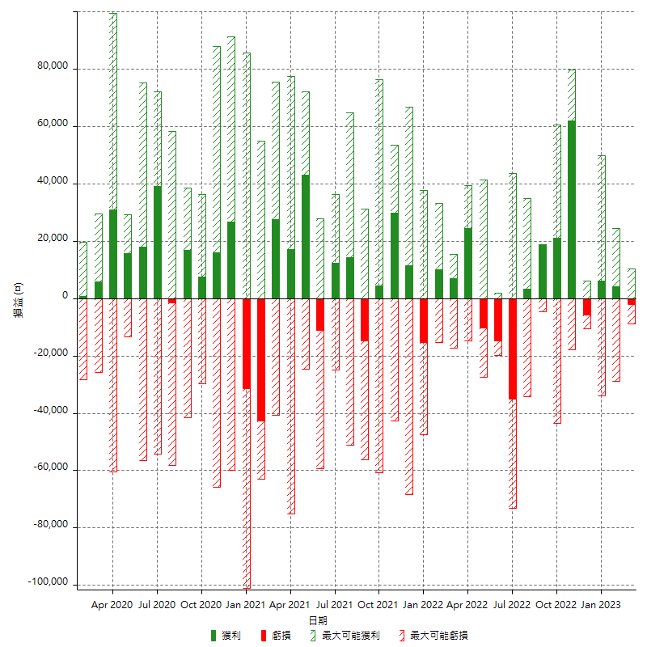

每月獲利和虧損 (%)

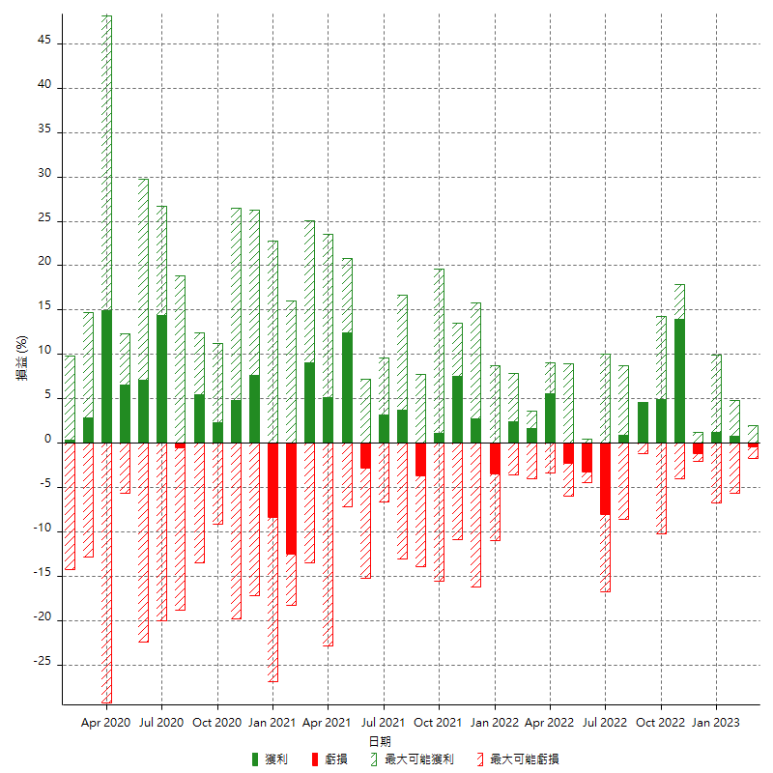

每月累積淨利

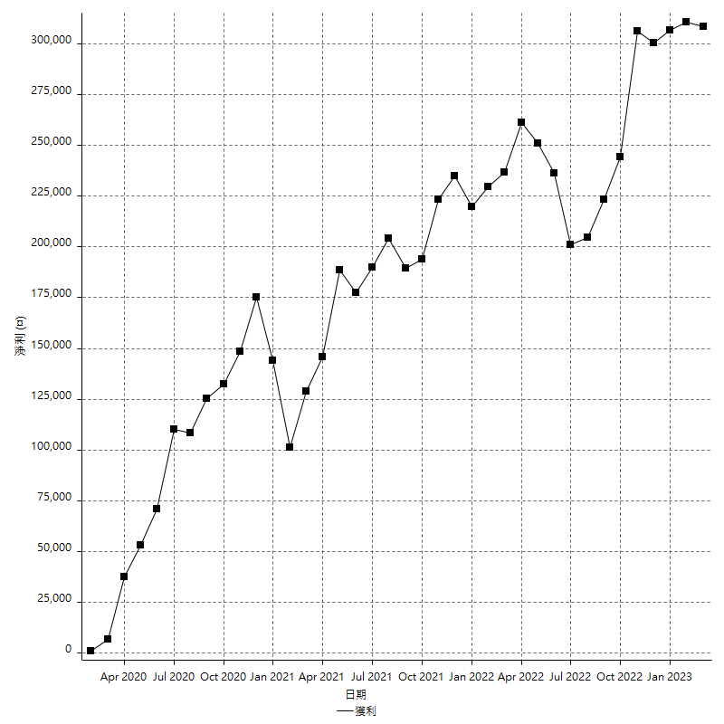

每月平均獲利

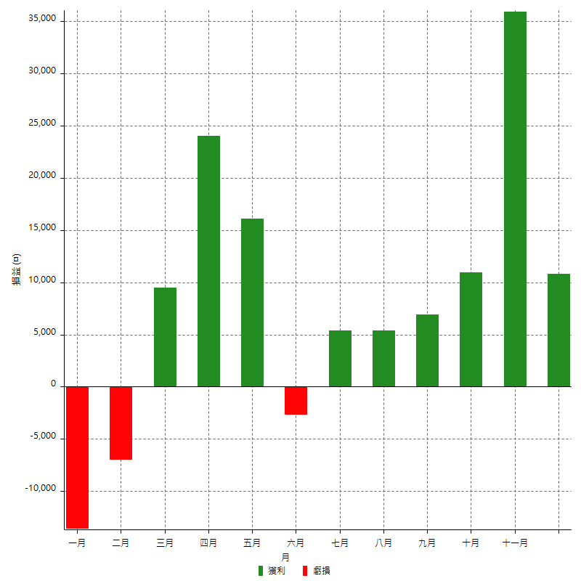

年獲利和虧損

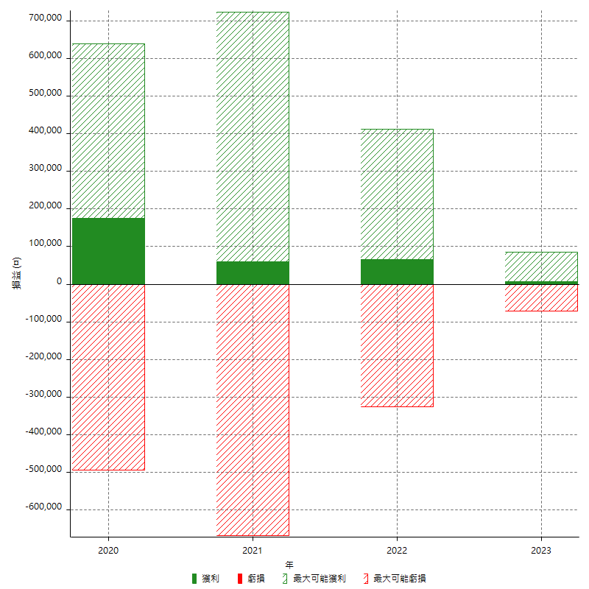

年獲利和虧損 (%)

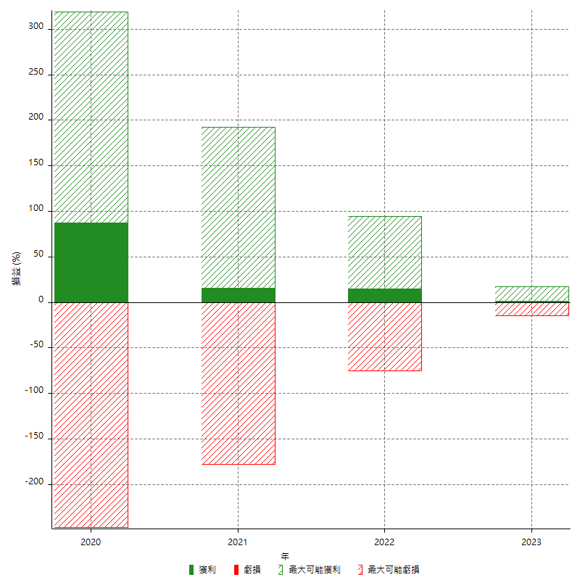

每年累積淨利

